Lend
Tracking Meminjamkan (Lend)

 |  |  |  |  |  |  |  |  |  |  |  |  | CUT-OFF 09/08/2025
 | 2026-08-31
No | Tgl Pinjam | Deskripsi Barang | Kuantitas | Satuan | Peminta | Keperluan | Est. Pinjam (hari) | Tanda Keluar | Keterangan Keluar | Status | Tanda Kembali | Tgl Kembali | Keterangan Kembali
242 | 24/10/2024 | LASHING RACHET - SPANSET | 2 | PCS | RANDY | INTERNAL | 1 |  | U/ KIRIM W 8763 QC | KEMBALI |  | 28/10/2025
1 | 15/03/2025 | BONIT BBB BR | 4 | PCS | RICCO | RELASI | 7 | NA/25/III/146 | DIPINJAM UNTUK PEMAKAIAN | KEMBALI | RI/NV/26/I/062 | 14/01/2026 | KEMBALI LENGKAP
2 | 02/05/2025 | BONIT SHOCK BRASS | 1 | PCS | RICCO | RELASI | 7 | NA/25/V/007 | DIPINJAM UNTUK PEMAKAIAN | KEMBALI | RI/NV/26/I/062 | 14/01/2026 | KEMBALI LENGKAP
3 | 02/06/2025 | BONIT SHOCK BRASS | 5 | PCS | RICCO | RELASI | 7 | NA/25/VI/002 | DIPINJAM UNTUK PEMAKAIAN | KEMBALI | RI/NV/26/I/062 | 14/01/2026 | KEMBALI LENGKAP
4 | 03/06/2025 | JURIGEN CAT 1 LT | 2 | PCS | VANDIKA | INTERNAL | 3 |  | UNTUK TEMPAT CAT WARNA HITAM UNTUK CAT CRADLE | KEMBALI |  | 09/08/2025 | KEMBALI KURANG 1 PEMBARUAN PINJAMAN JADI TANGGAL 09/08/2025
5 | 13/06/2025 | JURIGEN CAT 1 LT | 5 | PCS | TOMMY | INTERNAL | 14 |  | TEMPAT CAT WARNA HITAM UNTUK CAT EKOR SIG-01 | KEMBALI |  | 12/08/2025 | KEMBALI TUTUP HILANG 1
6 | 20/06/2025 | JURIGEN CAT 1 LT | 2 | PCS | VANDIKA | INTERNAL | 3 |  | UNTUK TEMPAT CAT ABU ABU | KEMBALI |  | 09/08/2025 | KEMBALI LENGKAP
7 | 03/07/2025 | SPANSET | 2 | SET | ARIS | INTERNAL | 2 |  | UNTUK PENGIRIMAN W 8925 QB | KEMBALI |  | 28/08/2025 | KEMBALI LENGKAP
8 | 07/07/2025 | FLEXIBLE HOSE STAINLESS 1/2" - 19mm (11G) NPT NC-H | NJ-CONN x 19mm (11G) NPT NC-H | NJ-CONN / P = 1.4m BEKAS | 1 | PCS | REZA | RELASI | 60 |  | UNTUK PEMAKAIAN DI SSC WORKS | KEMBALI |  | 11/08/2025 | KEMBALI LENGKAP
9 | 07/07/2025 | DOUBLE NAPLE 1/2" JIC x 3/8 NPT BRASS | 1 | PCS | REZA | RELASI | 60 |  | UNTUK PEMAKAIAN DI SSC WORKS | KEMBALI |  | 11/08/2025 | KEMBALI LENGKAP
10 | 21/07/2025 | BOTOL JURIGEN CAT 1L | 3 | PCS | TOMMI | INTERNAL | 30 |  | TEMPAT CAT PUTIH PENGECATAN EKOR TRAILER SIG-03 | KEMBALI |  | 15/08/2025 | PEMBARUAN PINJAMAN
11 | 05/08/2025 | JURIGEN 5 LTR | 1 | PCS | HUDA | INTERNAL | 7 |  | TEMPAT BBM PERTALITE 4 LTR | KEMBALI |  | 09/08/2025 | KEMBALI LENGKAP
12 | 05/08/2025 | KACA MATA SAFETY | 1 | PCS | TOMMY | INTERNAL | 14 |  | UNTUK PENGERJAAN BAK LANTAI W 8747 PD | KEMBALI |  | 13/08/2025 | KEMBALI LENGKAP
13 | 07/08/2025 | ACCU 150 V BEKAS | 1 | PCS | TOMMY | INTERNAL | 90 |  | UNTUK PEMAKAIAN PENEGECEKAN LAMPU LAMPU EKOR | KEMBALI |  | 17/05/2026
14 | 07/08/2025 | HAND DRILL - MAKITA | 1 | PCS | TOMMY | INTERNAL | 14 |  | UNTUK PENGERJAAN BAK LANTAI W 8747 PD | KEMBALI |  | 16/08/2025 | KEMBALI LENGKAP
15 | 07/08/2025 | MESIN TRAFO LAS RHINO 300 | 1 | PCS | TOMMY | INTERNAL | 14 |  | UNTUK PENGERJAAN CRADLE 3X2 | KEMBALI |  | 17/08/2025 | KEMBALI LENGKAP
16 | 07/08/2025 | HAND GERINDA - BOSCH | 1 | PCS | TOMMY | INTERNAL | 14 |  | UNTUK PENGERJAAN CRADLE 3X2 | KEMBALI |  | 18/08/2025 | KEMBALI LENGKAP
17 | 07/08/2025 | MESIN LAS CALDWELL 220 VOLT | 1 | PCS | TOMMY | INTERNAL | 14 |  | UNTUK PENGERJAAN CRADLE 3X2 | KEMBALI |  | 19/08/2025 | KEMBALI LENGKAP
18 | 07/08/2025 | KABEL POWER ISI 4 @30 MTR | 1 | PCS | TOMMY | INTERNAL | 7 |  | UNTUK PENGERJAAN BAK LANTAI W 8747 PD | KEMBALI |  | 14/08/2025 | KEMBALI LENGKAP
19 | 08/08/2025 | KACA MATA SAFETY LAS OTOMATIS | 1 | PCS | KHOLIM | INTERNAL | 1 |  | PENGERJAAN CRADLE 3X2 | KEMBALI |  | 08/08/2025 | KEMBALI LENGKAP
20 | 08/08/2025 | JURIGEN CAT 1 LTR | 3 | PCS | VANDIKA | INTERNAL | 7 |  | TEMPAT WARNA CAT PUTIH (1) & ABU" (2) | KEMBALI |  | 09/08/2025 | KEMBALI LENGKAP
21 | 08/08/2025 | STANG KUAS ROLL KECIL | 1 | PCS | TOMMY | INTERNAL | 5 |  | PENGECATAN EKOR SIG - 01 | KEMBALI |  | 10/08/2025 | KEMBALI LENGKAP
22 | 09/08/2025 | JURIGEN CAT 1 LT | 1 | PCS | VANDIKA | INTERNAL | 7 |  | TEMPAT CAT WARNA HITAM UNTUK CAT CRADLE | KEMBALI |  | 16/08/2025 | KEMBALI LENGKAP
23 | 10/08/2025 | STANG KUAS ROLL KECIL | 1 | PCS | TOMMY | INTERNAL | 7 |  | CAT TRUK W 8747 PD | KEMBALI |  | 18/08/2025 | KEMBALI LENGKAP
24 | 11/08/2025 | (BEKAS) ACCU - GS HYBRID / NS70 / 65D26R / 65 Ah / 12 | 1 | PCS | KEVIN | INTERNAL | 3 |  | UNTUK DIPAKAI W 8182 QH KARENA ACCU TROBEL | KEMBALI |  | 13/08/2025 | KEMBALI LENGKAP
25 | 11/08/2025 | TERPAL | 1 | PCS | TOMMY | INTERNAL | 3 |  | MEMBUNGKUS HEAD W 8747 PD AGAR TIDAK TERKENA SBARAN CAT | KEMBALI |  | 14/08/2025 | KEMBALI LENGKAP
26 | 12/08/2025 | CENTRAL REGULATOR MANIFOLD GCE N2 | 1 | PCS | BUDI | RELASI | 20 | NA/25/VIII/092 | DIPINJAM PAKAIKAN KE CDO, INFO AKAN DIKEMBALIKAN TGL 21/08/2025 | KEMBALI | RI/NV/25/VIII/117 | 29/08/2025 | KEMBALI LENGKAP
27 | 12/08/2025 | MANOMETER x MALE 1/4" NPT - SKON / 2" / 0-350 (KG/CM2) 0-5000 (PSI) | 1 | PCS | BUDI | RELASI | 20 | NA/25/VIII/092 | DIPINJAM PAKAIKAN KE CDO, INFO AKAN DIKEMBALIKAN TGL 21/08/2025 | KEMBALI | RI/NV/25/VIII/117 | 29/08/2025 | KEMBALI LENGKAP
28 | 12/08/2025 | MANOMETER x MALE 1/4" NPT - SKON / 2" / 0-70 (KG/CM2) 0-700 (PSI) | 1 | PCS | BUDI | RELASI | 20 | NA/25/VIII/092 | DIPINJAM PAKAIKAN KE CDO, INFO AKAN DIKEMBALIKAN TGL 21/08/2025 | KEMBALI | RI/NV/25/VIII/117 | 29/08/2025 | KEMBALI LENGKAP
29 | 12/08/2025 | FLEXIBLE HOSE RUBBER 3/8" R8 - 12mm (18G) NPT NC-M | NJ-CONN SS x 19mm (16G) NPT NC-H | NJ-CONN SS / P = 3m / SUNFLEX | 2 | PCS | BUDI | RELASI | 20 | NA/25/VIII/092 | DIPINJAM PAKAIKAN KE CDO, INFO AKAN DIKEMBALIKAN TGL 21/08/2025 | KEMBALI | RI/NV/25/VIII/117 | 29/08/2025 | KEMBALI LENGKAP
30 | 12/08/2025 | CUMCUM BRASS - O2/N2 x MALE 1/4" JIC | 2 | PCS | BUDI | RELASI | 20 | NA/25/VIII/092 | DIPINJAM PAKAIKAN KE CDO, INFO AKAN DIKEMBALIKAN TGL 21/08/2025 | KEMBALI | RI/NV/25/VIII/117 | 29/08/2025 | KEMBALI LENGKAP
31 | 12/08/2025 | NAPLE O2 BRASS | 2 | PCS | BUDI | RELASI | 20 | NA/25/VIII/092 | DIPINJAM PAKAIKAN KE CDO, INFO AKAN DIKEMBALIKAN TGL 21/08/2025 | KEMBALI | RI/NV/25/VIII/117 | 29/08/2025 | KEMBALI LENGKAP
32 | 12/08/2025 | JURIGEN CAT 2 LT | 3 | PCS | TOMMY | INTERNAL | 90 |  | TEMPAT CAT WARNA PUTIH | KEMBALI |  | 10/05/2026
33 | 12/08/2025 | BENDING KECIL | 1 | PCS | BUDI | INTERNAL | 1 |  | PEMBUATAN MANIFOLD PB VGL | KEMBALI |  | 12/08/2025 | KEMBALI LENGKAP
34 | 12/08/2025 | CUTTER TUBING | 1 | PCS | BUDI | INTERNAL | 1 |  | PEMBUATAN MANIFOLD PB VGL | KEMBALI |  | 12/08/2025 | KEMBALI LENGKAP
35 | 13/08/2025 | HAIR DRIYER | 1 | PCS | BUDI | INTERNAL | 1 |  | PERBAIKAN DI RUANG DIREKTUR | KEMBALI |  | 13/08/2025 | KEMBALI LENGKAP
36 | 14/08/2025 | FRAME SCAFFOLDING - P.L = 170 x 120cm | 12 | PCS | RICCO | RELASI | 30 | NA/25/VIII/131 | DIPINJAMKAN KE CDO UNTUK MEMPERBAIKI FASAD DINDING | KEMBALI | RI/NV/25/IX/073 | 13/09/2025 | KEMBALI LENGKAP
37 | 14/08/2025 | CROSS BRACE - P = 220cm | 18 | PCS | RICCO | RELASI | 30 | NA/25/VIII/131 | DIPINJAMKAN KE CDO UNTUK MEMPERBAIKI FASAD DINDING | KEMBALI | RI/NV/25/IX/073 | 13/09/2025 | KEMBALI LENGKAP
38 | 14/08/2025 | SHOCK SCAFFLODING - P.D = 20cm x 30mm | 20 | PCS | RICCO | RELASI | 30 | NA/25/VIII/131 | DIPINJAMKAN KE CDO UNTUK MEMPERBAIKI FASAD DINDING | KEMBALI | RI/NV/25/IX/073 | 13/09/2025 | KEMBALI LENGKAP
39 | 14/08/2025 | CATWALK - P.L = 190 x 50cm | 3 | PCS | RICCO | RELASI | 30 | NA/25/VIII/131 | DIPINJAMKAN KE CDO UNTUK MEMPERBAIKI FASAD DINDING | KEMBALI | RI/NV/25/IX/073 | 13/09/2025 | KEMBALI LENGKAP
40 | 14/08/2025 | JURIGEN CAT 1 LT | 5 | PCS | SATRIYO | INTERNAL | 14 |  | TEMPAT CAT HITAM U/ PENGECATAN CRADLE | KEMBALI |  | 18/08/2025 | KEMBALI LENGKAP
41 | 16/08/2025 | METERAN SAKU / 10M | 1 | PCS | DANIEL | INTERNAL | 1 |  | PENGUKURAN MATERIAL | KEMBALI |  | 16/08/2025 | KEMBALI LENGKAP
42 | 18/08/2025 | CUTTER TUBING | 1 | PCS | BUDI | INTERNAL | 1 |  | PERBAIKAN MB. TANK 2000L | KEMBALI |  | 18/08/2025 | KEMBALI LENGKAP
43 | 18/08/2025 | BENDING KECIL | 1 | PCS | BUDI | INTERNAL | 1 |  | PERBAIKAN MB. TANK 2001L | KEMBALI |  | 18/08/2025 | KEMBALI LENGKAP
44 | 18/08/2025 | FLEXIBLE HOSE RUBBER 3/8" R8 - 12mm (18G) NPT NC-M | NJ-CONN SS x 19mm (16G) NPT NC-H | NJ-CONN SS / P = 3m / SUNFLEX | 4 | PCS | SATRIYO | INTERNAL | 1 |  | U/ DITES KEBOCORAN BARANG BARU DATANG | KEMBALI |  | 18/08/2025 | KEMBALI LENGKAP
45 | 18/08/2025 | NAPLE O2 BRASS | 1 | PCS | SATRIYO | INTERNAL | 1 |  | U/ DITES KEBOCORAN BARANG BARU DATANG | KEMBALI |  | 18/08/2025 | KEMBALI LENGKAP
46 | 18/08/2025 | CUMCUM BRASS - O2/N2 x MALE 1/4" JIC | 1 | PCS | SATRIYO | INTERNAL | 1 |  | U/ DITES KEBOCORAN BARANG BARU DATANG | KEMBALI |  | 18/08/2025 | KEMBALI LENGKAP
47 | 18/08/2025 | DOUBLE NAPLE 1/2" JIC x 1/2 NPT BRASS | 1 | PCS | SATRIYO | INTERNAL | 1 |  | U/ DITES KEBOCORAN BARANG BARU DATANG | KEMBALI |  | 18/08/2025 | KEMBALI LENGKAP
48 | 18/08/2025 | JURIGEN CAT 1 LTR | 2 | PCS | NANDA | INTERNAL | 7 |  | TEMPAT CAT WARNA ABU" U/ PENGECATAN CRADLE SIG-79 | KEMBALI |  | 25/08/2025 | KEMBALI LENGKAP
49 | 18/08/2025 | BLOCK VALVE | 1 | PCS | DANIEL | INTERNAL | 1 |  | U/ DIUKUR | KEMBALI |  | 18/08/2025 | KEMBALI LENGKAP
50 | 18/08/2025 | BLOCK PIGTAIL TEMBUS | 1 | PCS | DANIEL | INTERNAL | 1 |  | U/ DIUKUR | KEMBALI |  | 18/08/2025 | KEMBALI LENGKAP
51 | 18/08/2025 | BLOCK PIGTAIL BUNTU | 1 | PCS | DANIEL | INTERNAL | 1 |  | U/ DIUKUR | KEMBALI |  | 18/08/2025 | KEMBALI LENGKAP
52 | 18/08/2025 | CUMCUM O2 BRASS | 1 | PCS | DANIEL | INTERNAL | 1 |  | U/ DIUKUR | KEMBALI |  | 18/08/2025 | KEMBALI LENGKAP
53 | 18/08/2025 | NAPLE O2 BRASS | 1 | PCS | DANIEL | INTERNAL | 1 |  | U/ DIUKUR | KEMBALI |  | 18/08/2025 | KEMBALI LENGKAP
54 | 18/08/2025 | DOUBLE NAPLE STAINLESS 1 1/2 BSP X 1 1/2 BSP | 1 | PCS | FIAN | INTERNAL | 14 |  | UNTUK CONTOH PEMBUATAN | KEMBALI |  | 04/09/2025 | KEMBALI LENGKAP
55 | 18/08/2025 | NAPLE STAINLESS 1 1/2 BSP MUTER | 1 | PCS | FIAN | INTERNAL | 14 |  | UNTUK CONTOH PEMBUATAN | KEMBALI |  | 04/09/2025 | KEMBALI LENGKAP
56 | 19/08/2025 | FLEXIBLE HOSE RUBBER 3/8" R8 - 12mm (18G) NPT NC-M | NJ-CONN SS x 19mm (16G) NPT NC-H | NJ-CONN SS / P = 3m / SUNFLEX | 1 | PCS | BUDI | RELASI | 1 | NA/25/VIII/168 | U/ TES PRESSURE MB. 2000 DI CDO | KEMBALI | RI/NV/25/VIII/068 | 19/08/2025 | KEMBALI LENGKAP
57 | 19/08/2025 | DOUBLE NAPLE 1/2" JIC x 3/8 NPT BRASS | 1 | PCS | BUDI | RELASI | 1 | NA/25/VIII/168 | U/ TES PRESSURE MB. 2000 DI CDO | KEMBALI | RI/NV/25/VIII/068 | 19/08/2025 | KEMBALI LENGKAP
58 | 19/08/2025 | CUMCUM BRASS - O2/N2 x MALE 1/4" JIC | 1 | PCS | BUDI | RELASI | 1 | NA/25/VIII/168 | U/ TES PRESSURE MB. 2000 DI CDO | KEMBALI | RI/NV/25/VIII/068 | 19/08/2025 | KEMBALI LENGKAP
59 | 19/08/2025 | TANG RIVET | 1 | PCS | TOMY | INTERNAL | 2 |  | PASANG PANGKON PLAT SPION L 8302 AG | KEMBALI |  | 21/08/2025 | KEMBALI LENGKAP
60 | 20/08/2025 | TANGGA LIPAT | 1 | PCS | ARUNG | PROJECT | 3 | 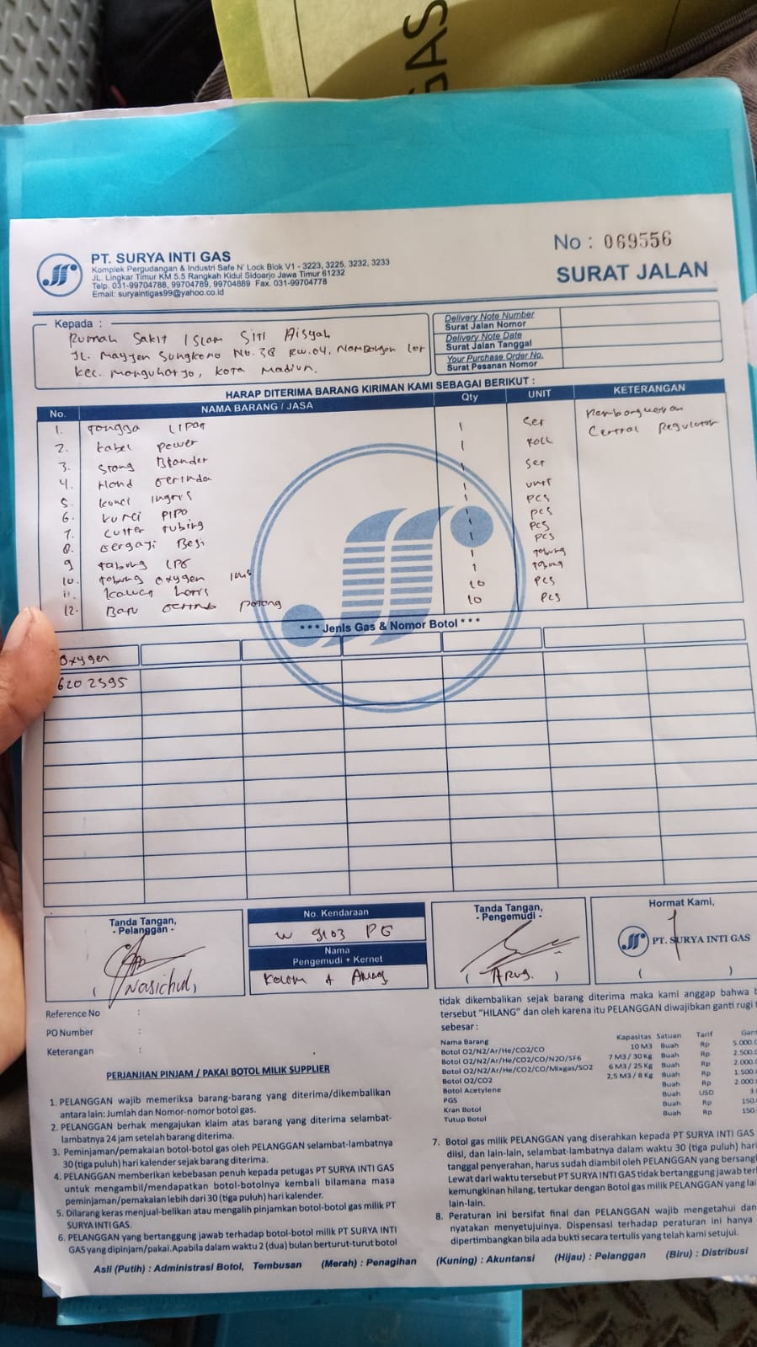 | U/ PEMBONGKARAN REGULATOR DI RS. SITI AISYAH MADIUN | KEMBALI | 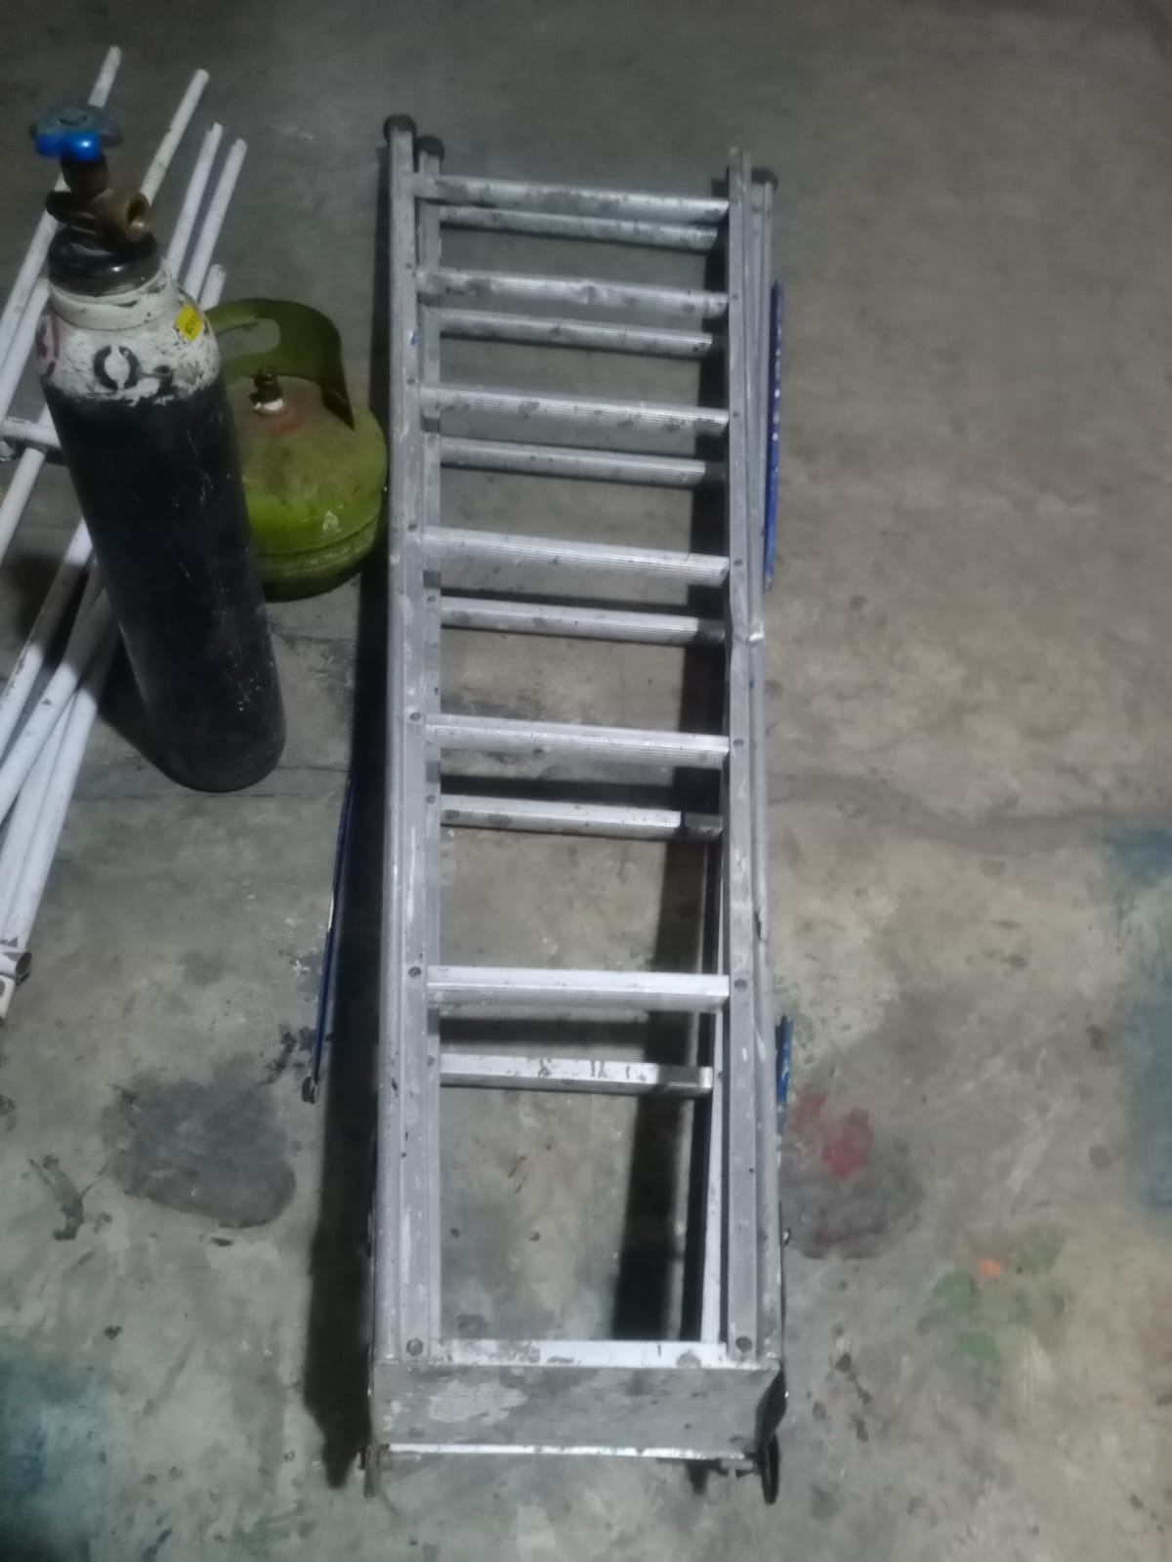 | 22/08/2025 | KEMBALI LENGKAP
61 | 20/08/2025 | KABEL POWER | 1 | PCS | ARUNG | PROJECT | 3 |  | U/ PEMBONGKARAN REGULATOR DI RS. SITI AISYAH MADIUN | KEMBALI | 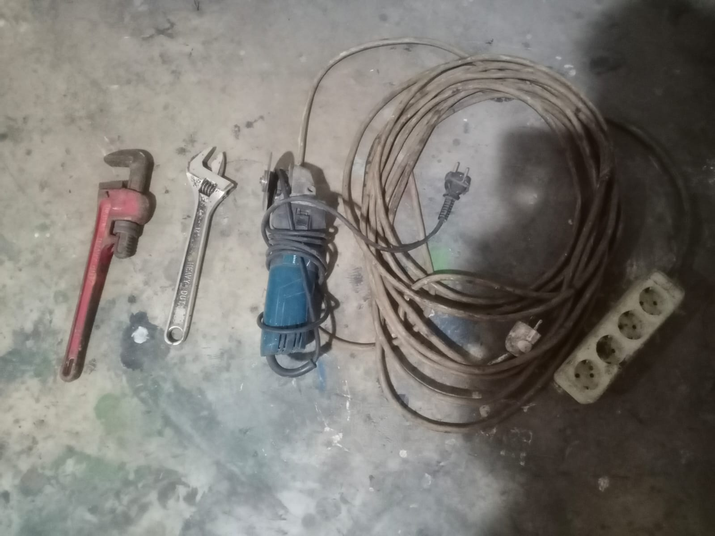 | 22/08/2025 | KEMBALI LENGKAP
62 | 20/08/2025 | STANG BLENDER | 1 | PCS | ARUNG | PROJECT | 3 |  | U/ PEMBONGKARAN REGULATOR DI RS. SITI AISYAH MADIUN | KEMBALI | 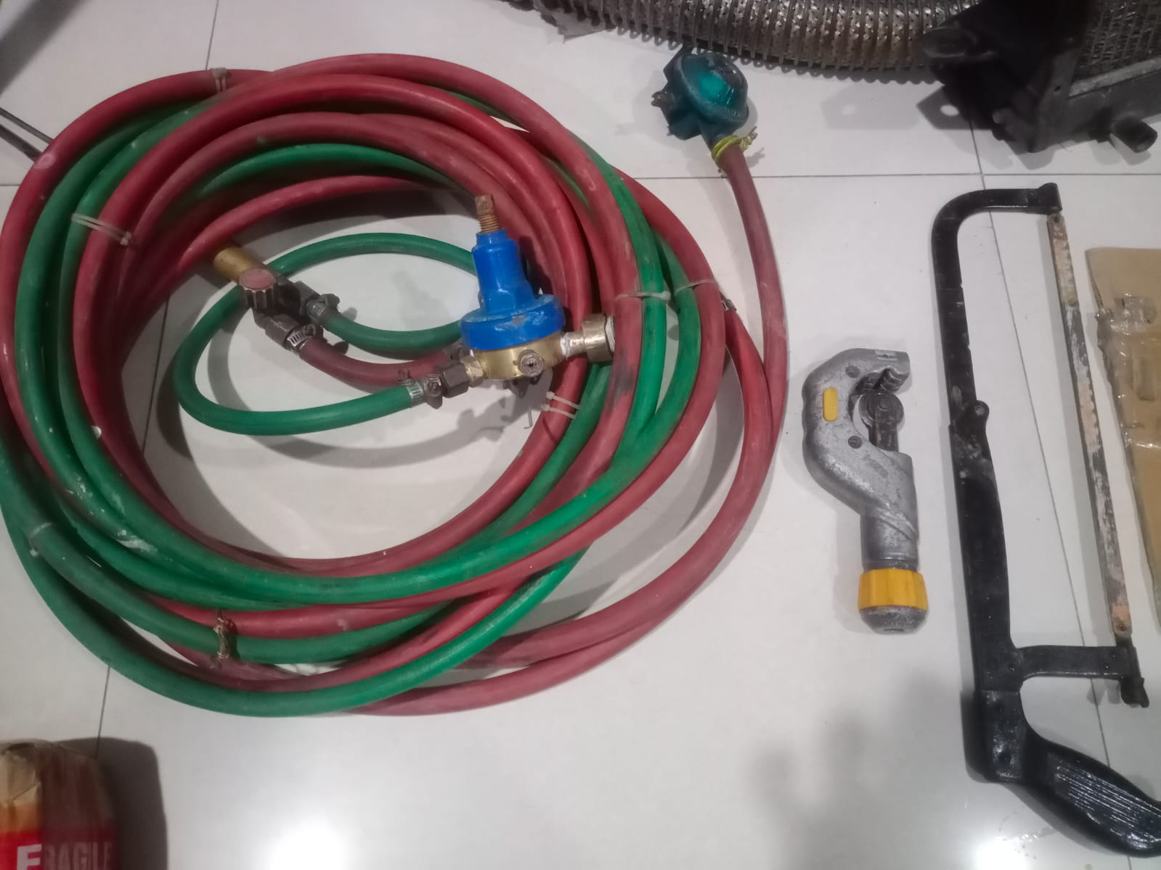 | 22/08/2025 | KEMBALI LENGKAP
63 | 20/08/2025 | KUNCI INGGRIS 12" | 1 | PCS | ARUNG | PROJECT | 3 |  | U/ PEMBONGKARAN REGULATOR DI RS. SITI AISYAH MADIUN | KEMBALI |  | 22/08/2025 | KEMBALI LENGKAP
64 | 20/08/2025 | KUNCI PIPA | 1 | PCS | ARUNG | PROJECT | 3 |  | U/ PEMBONGKARAN REGULATOR DI RS. SITI AISYAH MADIUN | KEMBALI |  | 22/08/2025 | KEMBALI LENGKAP
65 | 20/08/2025 | CUTTER TUBING | 1 | PCS | ARUNG | PROJECT | 3 |  | U/ PEMBONGKARAN REGULATOR DI RS. SITI AISYAH MADIUN | KEMBALI |  | 22/08/2025 | KEMBALI LENGKAP
66 | 20/08/2025 | HAND GERINDA | 1 | PCS | ARUNG | PROJECT | 3 |  | U/ PEMBONGKARAN REGULATOR DI RS. SITI AISYAH MADIUN | KEMBALI |  | 22/08/2025 | KEMBALI LENGKAP
67 | 20/08/2025 | GERGAJI BESI | 1 | PCS | ARUNG | PROJECT | 3 |  | U/ PEMBONGKARAN REGULATOR DI RS. SITI AISYAH MADIUN | KEMBALI |  | 22/08/2025 | KEMBALI LENGKAP
68 | 21/08/2025 | FITTING ELBOW CARBON STELL 1" | 1 | PCS | SATRIYO | INTERNAL | 3 |  | U/ MAL PEMBUATAN CENTRAL REGULATOR | KEMBALI |  | 22/08/2025 | KEMBALI LENGKAP
69 | 22/08/2025 | KACA MATA SAFETY | 1 | PCS | SAFARI | INTERNAL | 1 |  | PERLENGKAPAN KIRIM KE PT. YMPI | KEMBALI |  | 22/08/2025 | KEMBALI LENGKAP
70 | 23/08/2025 | MESIN LAS INVERTER MMA - REDBO / PRO ARC-160S | 1 | PCS | SATRIYO | PROJECT | 14 | 2025/SIG CV/1959-1960 | PROYEK PEMASANGAN INSTALASI O2 SINAR MULIA | KEMBALI | 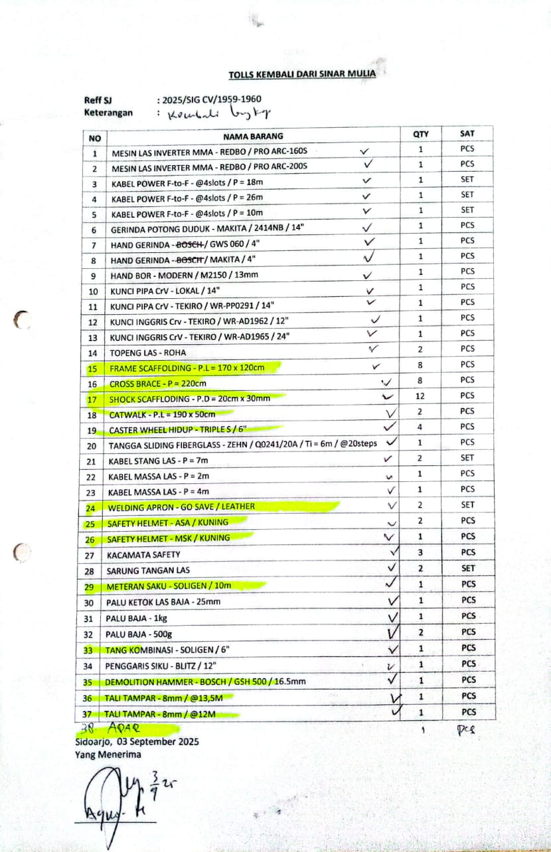 | 03/09/2025 | KEMBALI LENGKAP
71 | 23/08/2025 | MESIN LAS INVERTER MMA - REDBO / PRO ARC-200S | 1 | PCS | SATRIYO | PROJECT | 14 | 2025/SIG CV/1959-1960 | PROYEK PEMASANGAN INSTALASI O2 SINAR MULIA | KEMBALI |  | 03/09/2025 | KEMBALI LENGKAP
72 | 23/08/2025 | KABEL POWER F-to-F - @4slots / P = 18m | 1 | SET | SATRIYO | PROJECT | 14 | 2025/SIG CV/1959-1960 | PROYEK PEMASANGAN INSTALASI O2 SINAR MULIA | KEMBALI |  | 03/09/2025 | KEMBALI LENGKAP
73 | 23/08/2025 | KABEL POWER F-to-F - @4slots / P = 26m | 1 | SET | SATRIYO | PROJECT | 14 | 2025/SIG CV/1959-1960 | PROYEK PEMASANGAN INSTALASI O2 SINAR MULIA | KEMBALI |  | 03/09/2025 | KEMBALI LENGKAP
74 | 23/08/2025 | KABEL POWER F-to-F - @4slots / P = 10m | 1 | SET | SATRIYO | PROJECT | 14 | 2025/SIG CV/1959-1960 | PROYEK PEMASANGAN INSTALASI O2 SINAR MULIA | KEMBALI |  | 03/09/2025 | KEMBALI LENGKAP
75 | 23/08/2025 | GERINDA POTONG DUDUK - MAKITA / 2414NB / 14" | 1 | PCS | SATRIYO | PROJECT | 14 | 2025/SIG CV/1959-1960 | PROYEK PEMASANGAN INSTALASI O2 SINAR MULIA | KEMBALI |  | 03/09/2025 | KEMBALI LENGKAP
76 | 23/08/2025 | HAND GERINDA - BOSCH / GWS 060 / 4" | 1 | PCS | SATRIYO | PROJECT | 14 | 2025/SIG CV/1959-1960 | PROYEK PEMASANGAN INSTALASI O2 SINAR MULIA | KEMBALI |  | 03/09/2025 | KEMBALI LENGKAP
77 | 23/08/2025 | HAND GERINDA - BOSCH / MAKITA / 4" | 1 | PCS | SATRIYO | PROJECT | 14 | 2025/SIG CV/1959-1960 | PROYEK PEMASANGAN INSTALASI O2 SINAR MULIA | KEMBALI |  | 03/09/2025 | KEMBALI LENGKAP
78 | 23/08/2025 | HAND BOR - MODERN / M2150 / 13mm | 1 | PCS | SATRIYO | PROJECT | 14 | 2025/SIG CV/1959-1960 | PROYEK PEMASANGAN INSTALASI O2 SINAR MULIA | KEMBALI |  | 03/09/2025 | KEMBALI LENGKAP
79 | 23/08/2025 | KUNCI PIPA CrV - LOKAL / 14" | 1 | PCS | SATRIYO | PROJECT | 14 | 2025/SIG CV/1959-1960 | PROYEK PEMASANGAN INSTALASI O2 SINAR MULIA | KEMBALI |  | 03/09/2025 | KEMBALI LENGKAP
80 | 23/08/2025 | KUNCI PIPA CrV - TEKIRO / WR-PP0291 / 14" | 1 | PCS | SATRIYO | PROJECT | 14 | 2025/SIG CV/1959-1960 | PROYEK PEMASANGAN INSTALASI O2 SINAR MULIA | KEMBALI |  | 03/09/2025 | KEMBALI LENGKAP
81 | 23/08/2025 | KUNCI INGGRIS Crv - TEKIRO / WR-AD1962 / 12" | 1 | PCS | SATRIYO | PROJECT | 14 | 2025/SIG CV/1959-1960 | PROYEK PEMASANGAN INSTALASI O2 SINAR MULIA | KEMBALI |  | 03/09/2025 | KEMBALI LENGKAP
82 | 23/08/2025 | KUNCI INGGRIS CrV - TEKIRO / WR-AD1965 / 24" | 1 | PCS | SATRIYO | PROJECT | 14 | 2025/SIG CV/1959-1960 | PROYEK PEMASANGAN INSTALASI O2 SINAR MULIA | KEMBALI |  | 03/09/2025 | KEMBALI LENGKAP
83 | 23/08/2025 | TOPENG LAS - ROHA | 2 | PCS | SATRIYO | PROJECT | 14 | 2025/SIG CV/1959-1960 | PROYEK PEMASANGAN INSTALASI O2 SINAR MULIA | KEMBALI |  | 03/09/2025 | KEMBALI LENGKAP
84 | 23/08/2025 | FRAME SCAFFOLDING - P.L = 170 x 120cm | 8 | PCS | SATRIYO | PROJECT | 14 | 2025/SIG CV/1959-1960 | PROYEK PEMASANGAN INSTALASI O2 SINAR MULIA | KEMBALI |  | 03/09/2025 | KEMBALI LENGKAP
85 | 23/08/2025 | CROSS BRACE - P = 220cm | 8 | PCS | SATRIYO | PROJECT | 14 | 2025/SIG CV/1959-1960 | PROYEK PEMASANGAN INSTALASI O2 SINAR MULIA | KEMBALI |  | 03/09/2025 | KEMBALI LENGKAP
86 | 23/08/2025 | SHOCK SCAFFLODING - P.D = 20cm x 30mm | 12 | PCS | SATRIYO | PROJECT | 14 | 2025/SIG CV/1959-1960 | PROYEK PEMASANGAN INSTALASI O2 SINAR MULIA | KEMBALI |  | 03/09/2025 | KEMBALI LENGKAP
87 | 23/08/2025 | CATWALK - P.L = 190 x 50cm | 2 | PCS | SATRIYO | PROJECT | 14 | 2025/SIG CV/1959-1960 | PROYEK PEMASANGAN INSTALASI O2 SINAR MULIA | KEMBALI |  | 03/09/2025 | KEMBALI LENGKAP
88 | 23/08/2025 | CASTER WHEEL HIDUP - TRIPLE S / 6" | 4 | PCS | SATRIYO | PROJECT | 14 | 2025/SIG CV/1959-1960 | PROYEK PEMASANGAN INSTALASI O2 SINAR MULIA | KEMBALI |  | 03/09/2025 | KEMBALI LENGKAP
89 | 23/08/2025 | TANGGA SLIDING FIBERGLASS - ZEHN / Q0241/20A / Ti = 6m / @20steps | 1 | PCS | SATRIYO | PROJECT | 14 | 2025/SIG CV/1959-1960 | PROYEK PEMASANGAN INSTALASI O2 SINAR MULIA | KEMBALI |  | 03/09/2025 | KEMBALI LENGKAP
90 | 23/08/2025 | KABEL STANG LAS - P = 7m | 2 | SET | SATRIYO | PROJECT | 14 | 2025/SIG CV/1959-1960 | PROYEK PEMASANGAN INSTALASI O2 SINAR MULIA | KEMBALI |  | 03/09/2025 | KEMBALI LENGKAP
91 | 23/08/2025 | KABEL MASSA LAS - P = 2m | 1 | PCS | SATRIYO | PROJECT | 14 | 2025/SIG CV/1959-1960 | PROYEK PEMASANGAN INSTALASI O2 SINAR MULIA | KEMBALI |  | 03/09/2025 | KEMBALI LENGKAP
92 | 23/08/2025 | KABEL MASSA LAS - P = 4m | 1 | PCS | SATRIYO | PROJECT | 14 | 2025/SIG CV/1959-1960 | PROYEK PEMASANGAN INSTALASI O2 SINAR MULIA | KEMBALI |  | 03/09/2025 | KEMBALI LENGKAP
93 | 23/08/2025 | WELDING APRON - GO SAVE / LEATHER | 2 | SET | SATRIYO | PROJECT | 14 | 2025/SIG CV/1959-1960 | PROYEK PEMASANGAN INSTALASI O2 SINAR MULIA | KEMBALI |  | 03/09/2025 | KEMBALI LENGKAP
94 | 23/08/2025 | SAFETY HELMET - ASA / KUNING | 2 | PCS | SATRIYO | PROJECT | 14 | 2025/SIG CV/1959-1960 | PROYEK PEMASANGAN INSTALASI O2 SINAR MULIA | KEMBALI |  | 03/09/2025 | KEMBALI LENGKAP
95 | 23/08/2025 | SAFETY HELMET - MSK / KUNING | 1 | PCS | SATRIYO | PROJECT | 14 | 2025/SIG CV/1959-1960 | PROYEK PEMASANGAN INSTALASI O2 SINAR MULIA | KEMBALI |  | 03/09/2025 | KEMBALI LENGKAP
96 | 23/08/2025 | KACAMATA SAFETY | 3 | PCS | SATRIYO | PROJECT | 14 | 2025/SIG CV/1959-1960 | PROYEK PEMASANGAN INSTALASI O2 SINAR MULIA | KEMBALI |  | 03/09/2025 | KEMBALI LENGKAP
97 | 23/08/2025 | SARUNG TANGAN LAS | 2 | SET | SATRIYO | PROJECT | 14 | 2025/SIG CV/1959-1960 | PROYEK PEMASANGAN INSTALASI O2 SINAR MULIA | KEMBALI |  | 03/09/2025 | KEMBALI LENGKAP
98 | 23/08/2025 | METERAN SAKU - SOLIGEN / 10m | 1 | PCS | SATRIYO | PROJECT | 14 | 2025/SIG CV/1959-1960 | PROYEK PEMASANGAN INSTALASI O2 SINAR MULIA | KEMBALI |  | 03/09/2025 | KEMBALI LENGKAP
99 | 23/08/2025 | PALU KETOK LAS BAJA - 25mm | 1 | PCS | SATRIYO | PROJECT | 14 | 2025/SIG CV/1959-1960 | PROYEK PEMASANGAN INSTALASI O2 SINAR MULIA | KEMBALI |  | 03/09/2025 | KEMBALI LENGKAP
100 | 23/08/2025 | PALU BAJA - 1kg | 1 | PCS | SATRIYO | PROJECT | 14 | 2025/SIG CV/1959-1960 | PROYEK PEMASANGAN INSTALASI O2 SINAR MULIA | KEMBALI |  | 03/09/2025 | KEMBALI LENGKAP
101 | 23/08/2025 | PALU BAJA - 500g | 2 | PCS | SATRIYO | PROJECT | 14 | 2025/SIG CV/1959-1960 | PROYEK PEMASANGAN INSTALASI O2 SINAR MULIA | KEMBALI |  | 03/09/2025 | KEMBALI LENGKAP
102 | 23/08/2025 | TANG KOMBINASI - SOLIGEN / 6" | 1 | PCS | SATRIYO | PROJECT | 14 | 2025/SIG CV/1959-1960 | PROYEK PEMASANGAN INSTALASI O2 SINAR MULIA | KEMBALI |  | 03/09/2025 | KEMBALI LENGKAP
103 | 23/08/2025 | PENGGARIS SIKU - BLITZ / 12" | 1 | PCS | SATRIYO | PROJECT | 14 | 2025/SIG CV/1959-1960 | PROYEK PEMASANGAN INSTALASI O2 SINAR MULIA | KEMBALI |  | 03/09/2025 | KEMBALI LENGKAP
104 | 23/08/2025 | APAR | 1 | PCS | SATRIYO | PROJECT | 14 | 2025/SIG CV/1959-1960 | PROYEK PEMASANGAN INSTALASI O2 SINAR MULIA | KEMBALI |  | 03/09/2025 | KEMBALI LENGKAP
105 | 25/08/2025 | TANG RIVET | 1 | PCS | RODI | INTERNAL | 3 |  | PERBAIKAN TALANG PANGGUNG | KEMBALI |  | 26/08/2025 | KEMBALI LENGKAP
106 | 25/08/2025 | HAND GERINDA - BOSCH / GWS 700 / 4" | 1 | PCS | RODI | INTERNAL | 3 |  | PERBAIKAN TALANG PANGGUNG | KEMBALI |  | 26/08/2025 | KEMBALI LENGKAP
107 | 25/08/2025 | HAND DRILL - MAKITA | 1 | PCS | RODI | INTERNAL | 3 |  | PERBAIKAN TALANG PANGGUNG | KEMBALI |  | 26/08/2025 | KEMBALI LENGKAP
108 | 25/08/2025 | MATA BOR HSS BAJA - 4.5mm | 1 | PCS | RODI | INTERNAL | 3 |  | PERBAIKAN TALANG PANGGUNG | KEMBALI |  | 26/08/2025 | KEMBALI LENGKAP
109 | 25/08/2025 | KABEL POWER F-to-F - @4slots / P = 10m | 1 | PCS | RODI | INTERNAL | 3 |  | PERBAIKAN TALANG PANGGUNG | KEMBALI |  | 26/08/2025 | KEMBALI LENGKAP
110 | 25/08/2025 | MATA KUNCI ROOFING | 1 | PCS | RODI | INTERNAL | 3 |  | PERBAIKAN TALANG PANGGUNG | KEMBALI |  | 26/08/2025 | KEMBALI LENGKAP
111 | 25/08/2025 | KUAS 2" | 1 | PCS | RODI | INTERNAL | 3 |  | PERBAIKAN TALANG PANGGUNG | KEMBALI |  | 26/08/2025 | KEMBALI LENGKAP
112 | 25/08/2025 | WD SEMPROT | 1 | PCS | TOMY | INTERNAL | 2 |  | BONGKAR TAILGATE W 9529 P | KEMBALI |  | 26/08/2025 | KEMBALI SISA 1/4
113 | 26/08/2025 | PILOX PUTIH | 1 | PCS | SAFARI | INTERNAL | 3 |  | U/ CAT TABUNG SFG | KEMBALI |  | 29/08/2025 | KEMBALI LENGKAP
114 | 26/08/2025 | LAPTOP MSI | 1 | PCS | RAFI | INTERNAL | 1 |  | KONSULTASI KE KANTOR PELAYANAN PAJAK | KEMBALI |  | 27/08/2025 | KEMBALI LENGKAP
115 | 26/08/2025 | DEMOLITION HAMMER - BOSCH / GSH 500 / 16.5mm | 1 | PCS | SATRIYO | PROJECT | 14 | 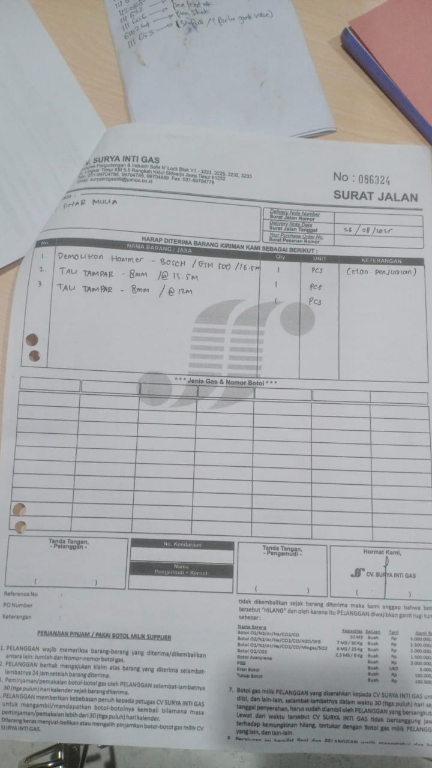 | PROYEK PEMASANGAN INSTALASI O2 SINAR MULIA | KEMBALI |  | 01/08/2025 | KEMBALI LENGKAP
116 | 26/08/2025 | TALI TAMPAR - 8mm / @13.5M | 1 | PCS | SATRIYO | PROJECT | 14 |  | PROYEK PEMASANGAN INSTALASI O2 SINAR MULIA | KEMBALI |  | 01/08/2025 | KEMBALI LENGKAP
117 | 26/08/2025 | TALI TAMPAR - 8mm / @12M | 1 | PCS | SATRIYO | PROJECT | 14 |  | PROYEK PEMASANGAN INSTALASI O2 SINAR MULIA | KEMBALI |  | 01/08/2025 | KEMBALI LENGKAP
118 | 27/08/2025 | LASHING RACHET - LOKAL | 2 | PCS | KEVIN | INTERNAL | 1 |  | KEPERLUAN KIRIM (PAKAI MOBIL CDO) | KEMBALI |  | 28/08/2025 | KEMBALI LENGKAP
119 | 27/08/2025 | CAT WATERPROFF - NO DROP | 1 | PCS | FERY | INTERNAL | 1 |  | CAT WATERPROFF TALANG | KEMBALI |  | 27/08/2025 | KEMBALI LENGKAP
120 | 28/08/2025 | JURIGEN CAT 1 LTR | 4 | PCS | HUDA | INTERNAL | 7 |  | TEMPAT CAT WARNA PUTIH (2) , HITAM (1) , ABU (1) | KEMBALI |  | 02/09/2025 | KEMBALI LENGKAP
121 | 29/08/2025 | NUT CONNECTOR BRASS - 1/2" NPT | 1 | PCS | FIAN | RELASI | 360 | NA/25/VIII/277 | UNTUK MELENGKAPI TABUNG CO2 MILIK SIG DI RELASI - PT. ENERO | DEADLINE
122 | 29/08/2025 | CUMCUM BRASS - CO2 x 8mm PIPA | 1 | PCS | FIAN | RELASI | 360 | NA/25/VIII/277 | UNTUK MELENGKAPI TABUNG CO2 MILIK SIG DI RELASI - PT. ENERO | DEADLINE
123 | 29/08/2025 | NAPLE BRASS - MALE 1/4" NPT x 8mm PIPA | 1 | PCS | FIAN | RELASI | 360 | NA/25/VIII/277 | UNTUK MELENGKAPI TABUNG CO2 MILIK SIG DI RELASI - PT. ENERO | DEADLINE
124 | 30/08/2025 | O RING VTI NBR - D = 7mm / T = 2.0mm | 3 | PCS | JASON | INTERNAL | 90 | 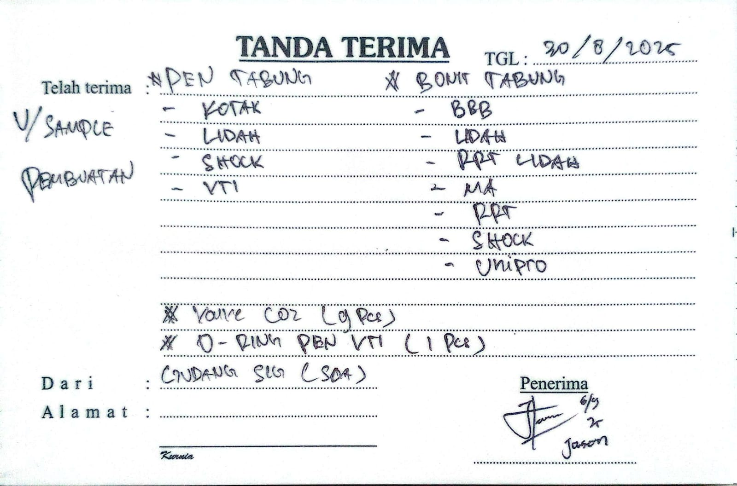 | DIPINJAM U/ SAMPLE | KEMBALI |  | LOST | TIDAK KEMBALI
125 | 30/08/2025 | PEN KOTAK BRASS (ISO) - 8mm(1.25) | 1 | PCS | JASON | INTERNAL | 90 |  | DIPINJAM U/ SAMPLE | KEMBALI |  | LOST | TIDAK KEMBALI
126 | 30/08/2025 | PEN LIDAH BRASS (ISO) - 8mm(1.25) | 1 | PCS | JASON | INTERNAL | 90 |  | DIPINJAM U/ SAMPLE | KEMBALI |  | LOST | TIDAK KEMBALI
127 | 30/08/2025 | PEN SOCK BRASS (ISO) - 8mm(1.25) | 1 | PCS | JASON | INTERNAL | 90 |  | DIPINJAM U/ SAMPLE | KEMBALI |  | LOST | TIDAK KEMBALI
128 | 30/08/2025 | PEN VTI BRASS (ISO) - 8mm(1.25) | 1 | PCS | JASON | INTERNAL | 90 |  | DIPINJAM U/ SAMPLE | KEMBALI |  | LOST | TIDAK KEMBALI
129 | 30/08/2025 | BONIT BBB BR | 1 | PCS | JASON | INTERNAL | 90 |  | DIPINJAM U/ SAMPLE | KEMBALI |  | LOST | TIDAK KEMBALI
130 | 30/08/2025 | BONIT LIDAH BRASS (ISO) - 14mm(1.5) | 1 | PCS | JASON | INTERNAL | 90 |  | DIPINJAM U/ SAMPLE | KEMBALI |  | LOST | TIDAK KEMBALI
131 | 30/08/2025 | BONIT LIDAH UJUNG LEBAR BRASS (ISO) - 15mm(1.5) | 1 | PCS | JASON | INTERNAL | 90 |  | DIPINJAM U/ SAMPLE | KEMBALI |  | LOST | TIDAK KEMBALI
132 | 30/08/2025 | BONIT MA BRASS (ISO) - 15mm(1.5) | 1 | PCS | JASON | INTERNAL | 90 |  | DIPINJAM U/ SAMPLE | KEMBALI |  | LOST | TIDAK KEMBALI
133 | 30/08/2025 | BONIT QF-2G BRASS (ISO) - 14mm(1.5) | 1 | PCS | JASON | INTERNAL | 90 |  | DIPINJAM U/ SAMPLE | KEMBALI |  | LOST | TIDAK KEMBALI
134 | 30/08/2025 | BONIT SOCK BRASS (ISO) - 16mm(1.5) | 1 | PCS | JASON | INTERNAL | 90 |  | DIPINJAM U/ SAMPLE | KEMBALI |  | LOST | TIDAK KEMBALI
135 | 30/08/2025 | BONIT VTI BRASS (ISO) - 16mm(1.5) | 1 | PCS | JASON | INTERNAL | 90 |  | DIPINJAM U/ SAMPLE | KEMBALI |  | LOST | TIDAK KEMBALI
136 | 30/08/2025 | NAPLE O2 BRASS | 1 | PCS | ARUNG | PROJECT | 7 | NA/25/VIII/286 | LEAK TEST INSTALASI SINAR MULIA | KEMBALI | RI/NV/25/IX/016 | 03/09/2025 | KEMBALI LENGKAP
137 | 30/08/2025 | FLEXIBLE HOSE RUBBER 3/8" R8 - 12mm (18G) NPT NC-M | NJ-CONN SS x 19mm (16G) NPT NC-H | NJ-CONN SS / P = 3m / SUNFLEX | 1 | PCS | ARUNG | PROJECT | 7 | NA/25/VIII/286 | LEAK TEST INSTALASI SINAR MULIA | KEMBALI | RI/NV/25/IX/016 | 03/09/2025 | KEMBALI LENGKAP
138 | 30/08/2025 | CUMCUM BRASS - O2/N2 x MALE 1/4" JIC | 1 | PCS | ARUNG | PROJECT | 7 | NA/25/VIII/286 | LEAK TEST INSTALASI SINAR MULIA | KEMBALI | RI/NV/25/IX/016 | 03/09/2025 | KEMBALI LENGKAP
139 | 30/08/2025 | DOUBLE NAPLE BRASS - MALE 1/2" JIC x MALE 1/2" NPT | 1 | PCS | ARUNG | PROJECT | 7 | NA/25/VIII/286 | LEAK TEST INSTALASI SINAR MULIA | KEMBALI | RI/NV/25/IX/016 | 03/09/2025 | KEMBALI LENGKAP
140 | 30/08/2025 | VERLOOP RING STAINLESS - MALE 1" NPT x FEMALE 1/2" NPT | 1 | PCS | ARUNG | PROJECT | 7 | NA/25/VIII/286 | LEAK TEST INSTALASI SINAR MULIA | KEMBALI | RI/NV/25/IX/016 | 03/09/2025 | KEMBALI LENGKAP
141 | 30/08/2025 | BOTOL JURIGEN CAT 1L | 3 | PCS | TOMMI | INTERNAL | 60 |  | TEMPAT CAT WARNA PUTIH | KEMBALI |  | LOST | TIDAK KEMBALI
142 | 30/08/2025 | (RUSAK) VALVE CO2 BRASS - TP250 / W 0.6 MPa | 1 | PCS | JASON | INTERNAL | 90 |  | DIPINJAM U/ SAMPLE | KEMBALI |  | LOST | TIDAK KEMBALI
143 | 30/08/2025 | (BEKAS) VALVE CO2 BRASS - SA / QF-2A15 / WP15 | 1 | PCS | JASON | INTERNAL | 90 |  | DIPINJAM U/ SAMPLE | KEMBALI |  | LOST | TIDAK KEMBALI
144 | 30/08/2025 | (BEKAS) VALVE CO2 BRASS - SIAN / GV-1 / WP15MPa | 1 | PCS | JASON | INTERNAL | 90 |  | DIPINJAM U/ SAMPLE | KEMBALI |  | LOST | TIDAK KEMBALI
145 | 30/08/2025 | (BEKAS) VALVE CO2 BRASS - SA / MA 2-11 / WP15 | 1 | PCS | JASON | INTERNAL | 90 |  | DIPINJAM U/ SAMPLE | KEMBALI |  | LOST | TIDAK KEMBALI
146 | 30/08/2025 | (BEKAS) VALVE CO2 BRASS - RG / QF-2A8 / WP15 | 1 | PCS | JASON | INTERNAL | 90 |  | DIPINJAM U/ SAMPLE | KEMBALI |  | LOST | TIDAK KEMBALI
147 | 30/08/2025 | (REFURBISHED) VALVE CO2 NO-SAFETY BRASS - NERIKI / BBB G-11N 6YM | 1 | PCS | JASON | INTERNAL | 90 |  | DIPINJAM U/ SAMPLE | KEMBALI |  | LOST | TIDAK KEMBALI
148 | 06/09/2025 | MESIN LAS INVERTER MMA - REDBO / PRO ARC-200S | 1 | PCS | KHOLIM | PROJECT | 3 | 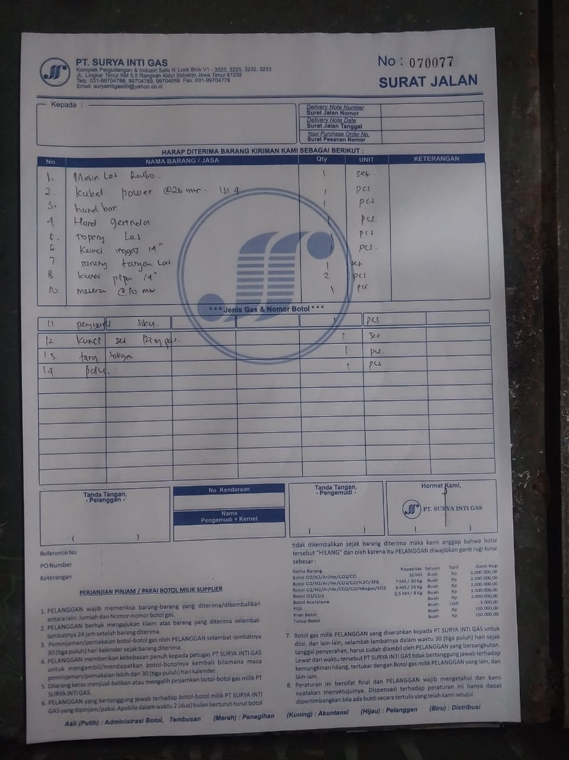 | PEMASANGAN INSTALASI N2 PT. INKASA | KEMBALI | SPB/01/SIG/IX/25 | 09/09/2025 | KEMBALI LENGKAP
149 | 06/09/2025 | KABEL POWER F-to-F - @4slots / P = 26m | 1 | PCS | KHOLIM | PROJECT | 3 |  | PEMASANGAN INSTALASI N2 PT. INKASA | KEMBALI | SPB/01/SIG/IX/25 | 09/09/2025 | KEMBALI LENGKAP
150 | 06/09/2025 | HAND BOR - MAKITA / HP1630 / 16mm(5/8") | 1 | PCS | KHOLIM | PROJECT | 3 |  | PEMASANGAN INSTALASI N2 PT. INKASA | KEMBALI | SPB/01/SIG/IX/25 | 09/09/2025 | KEMBALI LENGKAP
151 | 06/09/2025 | HAND GERINDA - BOSCH / GWS 700 / 4" | 1 | PCS | KHOLIM | PROJECT | 3 |  | PEMASANGAN INSTALASI N2 PT. INKASA | KEMBALI | SPB/01/SIG/IX/25 | 09/09/2025 | KEMBALI LENGKAP
152 | 06/09/2025 | TOPENG LAS - ROHA | 1 | PCS | KHOLIM | PROJECT | 3 |  | PEMASANGAN INSTALASI N2 PT. INKASA | KEMBALI | SPB/01/SIG/IX/25 | 09/09/2025 | KEMBALI LENGKAP
153 | 06/09/2025 | KUNCI INGGRIS - TEKIRO / WR-AD1962 / 12" | 1 | PCS | KHOLIM | PROJECT | 3 |  | PEMASANGAN INSTALASI N2 PT. INKASA | KEMBALI | SPB/01/SIG/IX/25 | 09/09/2025 | KEMBALI LENGKAP
154 | 06/09/2025 | KUNCI PIPA CrV - LOKAL / 14" | 1 | PCS | KHOLIM | PROJECT | 3 |  | PEMASANGAN INSTALASI N2 PT. INKASA | KEMBALI | SPB/01/SIG/IX/25 | 09/09/2025 | KEMBALI LENGKAP
155 | 06/09/2025 | METERAN SAKU - SOLIGEN / P = 10m | 1 | PCS | KHOLIM | PROJECT | 3 |  | PEMASANGAN INSTALASI N2 PT. INKASA | KEMBALI | SPB/01/SIG/IX/25 | 09/09/2025 | KEMBALI LENGKAP
156 | 06/09/2025 | PENGGARIS SIKU - BLITZ / 12" | 1 | PCS | KHOLIM | PROJECT | 3 |  | PEMASANGAN INSTALASI N2 PT. INKASA | KEMBALI | SPB/01/SIG/IX/25 | 09/09/2025 | KEMBALI LENGKAP
157 | 06/09/2025 | TANG KOMBINASI - SOLIGEN / 6" | 1 | PCS | KHOLIM | PROJECT | 3 |  | PEMASANGAN INSTALASI N2 PT. INKASA | KEMBALI | SPB/01/SIG/IX/25 | 09/09/2025 | KEMBALI LENGKAP
158 | 06/09/2025 | PALU BAJA - 500g | 1 | PCS | KHOLIM | PROJECT | 3 |  | PEMASANGAN INSTALASI N2 PT. INKASA | KEMBALI | SPB/01/SIG/IX/25 | 09/09/2025 | KEMBALI LENGKAP
159 | 06/09/2025 | KUNCI PIPA CrV - TEKIRO / WR-PP0291 / 14" | 1 | PCS | KHOLIM | PROJECT | 3 |  | PEMASANGAN INSTALASI N2 PT. INKASA | KEMBALI | SPB/01/SIG/IX/25 | 09/09/2025 | KEMBALI LENGKAP
160 | 06/09/2025 | SARUNG TANGAN LAS | 1 | PCS | KHOLIM | PROJECT | 3 |  | PEMASANGAN INSTALASI N2 PT. INKASA | KEMBALI | SPB/01/SIG/IX/25 | 09/09/2025 | KEMBALI LENGKAP
161 | 06/09/2025 | KUNCI RING - LOKAL / 17 x 18mm | 1 | PCS | KHOLIM | PROJECT | 3 |  | PEMASANGAN INSTALASI N2 PT. INKASA | KEMBALI | SPB/01/SIG/IX/25 | 09/09/2025 | KEMBALI LENGKAP
162 | 06/09/2025 | KUNCI RING PAS - ATS / 14 x 14mm | 1 | PCS | KHOLIM | PROJECT | 3 |  | PEMASANGAN INSTALASI N2 PT. INKASA | KEMBALI | SPB/01/SIG/IX/25 | 09/09/2025 | KEMBALI LENGKAP
163 | 06/09/2025 | KUNCI RING PAS - DIAMOND / 22 x 22mm | 1 | PCS | KHOLIM | PROJECT | 3 |  | PEMASANGAN INSTALASI N2 PT. INKASA | KEMBALI | SPB/01/SIG/IX/25 | 09/09/2025 | KEMBALI LENGKAP
164 | 06/09/2025 | KUNCI RING PAS - HASSTON PROHEX / 15 x 15mm | 1 | PCS | KHOLIM | PROJECT | 3 |  | PEMASANGAN INSTALASI N2 PT. INKASA | KEMBALI | SPB/01/SIG/IX/25 | 09/09/2025 | KEMBALI LENGKAP
165 | 06/09/2025 | KUNCI RING PAS - HASSTON PROHEX / 21 x 21mm | 1 | PCS | KHOLIM | PROJECT | 3 |  | PEMASANGAN INSTALASI N2 PT. INKASA | KEMBALI | SPB/01/SIG/IX/25 | 09/09/2025 | KEMBALI LENGKAP
166 | 06/09/2025 | KUNCI RING PAS - MAC USA / 12 x 12mm | 1 | PCS | KHOLIM | PROJECT | 3 |  | PEMASANGAN INSTALASI N2 PT. INKASA | KEMBALI | SPB/01/SIG/IX/25 | 09/09/2025 | KEMBALI LENGKAP
167 | 06/09/2025 | KUNCI RING PAS - WIPRO / 11 x 11mm | 1 | PCS | KHOLIM | PROJECT | 3 |  | PEMASANGAN INSTALASI N2 PT. INKASA | KEMBALI | SPB/01/SIG/IX/25 | 09/09/2025 | KEMBALI LENGKAP
168 | 06/09/2025 | KUNCI RING PAS - WIPRO / 14 x 14mm | 1 | PCS | KHOLIM | PROJECT | 3 |  | PEMASANGAN INSTALASI N2 PT. INKASA | KEMBALI | SPB/01/SIG/IX/25 | 09/09/2025 | KEMBALI LENGKAP
169 | 06/09/2025 | KUNCI RING PAS - WIPRO / 17 x 17mm | 1 | PCS | KHOLIM | PROJECT | 3 |  | PEMASANGAN INSTALASI N2 PT. INKASA | KEMBALI | SPB/01/SIG/IX/25 | 09/09/2025 | KEMBALI LENGKAP
170 | 06/09/2025 | KUNCI RING PAS - WIPRO / 22 x 22mm | 1 | PCS | KHOLIM | PROJECT | 3 |  | PEMASANGAN INSTALASI N2 PT. INKASA | KEMBALI | SPB/01/SIG/IX/25 | 09/09/2025 | KEMBALI LENGKAP
171 | 06/09/2025 | KUNCI RING PAS - WIPRO / 8 x 8mm | 1 | PCS | KHOLIM | PROJECT | 3 |  | PEMASANGAN INSTALASI N2 PT. INKASA | KEMBALI | SPB/01/SIG/IX/25 | 09/09/2025 | KEMBALI LENGKAP
224 | 06/09/2025 | DOUBLE NAPLE BRASS - MALE 3/8" NPT x MALE 5/8" JIC | 1 | PCS | BUDI | RELASI | 7 | NA/25/IX/039 | UNTUK DIPINJAMKAN KE PT. INFION KEPERLUAN CURAH | KEMBALI | RI/NV/25/X/049 | 13/10/2025 | KEMBALI LENGKAP
225 | 06/09/2025 | DOUBLE NAPLE BRASS - MALE 1/2" NPT x MALE 5/8" JIC | 1 | PCS | BUDI | RELASI | 7 | NA/25/IX/039 | UNTUK DIPINJAMKAN KE PT. INFION KEPERLUAN CURAH | KEMBALI | RI/NV/25/X/049 | 13/10/2025 | KEMBALI LENGKAP
226 | 06/09/2025 | VERLOOP RING STAINLESS - MALE 1 1/2" NPT x FEMALE 1/2" NPT / MWP 3000psi | 1 | PCS | BUDI | RELASI | 7 | NA/25/IX/039 | UNTUK DIPINJAMKAN KE PT. INFION KEPERLUAN CURAH | KEMBALI | RI/NV/25/X/049 | 13/10/2025 | KEMBALI LENGKAP
227 | 06/09/2025 | FLEXIBLE HOSE STAINLESS 1/2" - 22mm (12G) NPT NC-H | NJ-CONN x 22mm (12G) NPT NC-H | NJ-CONN / P = 6m | 1 | PCS | BUDI | RELASI | 7 | NA/25/IX/039 | UNTUK DIPINJAMKAN KE PT. INFION KEPERLUAN CURAH | KEMBALI | RI/NV/25/X/049 | 13/10/2025 | KEMBALI LENGKAP
228 | 06/09/2025 | DOUBLE NAPLE BRASS - MALE 1/2" NPT x MALE 5/8" JIC | 2 | PCS | BUDI | RELASI | 7 | NA/25/IX/049 | TAMBAHAN MATERIAL U/ KEPERLUAN CURAH DI PT. INFION | KEMBALI | RI/NV/25/X/049 | 13/10/2025 | KEMBALI LENGKAP
229 | 06/09/2025 | FLEXIBLE HOSE STAINLESS 1/2" - 22mm (12G) NPT NC-H | NJ-CONN x 22mm (12G) NPT NC-H | NJ-CONN / P = 6m | 1 | PCS | BUDI | RELASI | 7 | NA/25/IX/049 | TAMBAHAN MATERIAL U/ KEPERLUAN CURAH DI PT. INFION | KEMBALI | RI/NV/25/X/049 | 13/10/2025 | KEMBALI LENGKAP
172 | 12/09/2025 | CAIRAN PELUMAS ANTI KARAT - WD-40 / @333ml | 1 | PCS | SATRIYO | INTERNAL | 2 |  | PEMBERSIHAN KARAT PADA ENGSEL PETI TOOLS BOX | KEMBALI |  | 13/09/2025 | KEMBALI LENGKAP
173 | 15/09/2025 | JURIGEN CAT 1 LTR | 2 | PCS | NANDA | INTERNAL | 20 |  | U/ TEMPAT CAT WARNA HIJAU | KEMBALI |  | 03/10/2025 | KEMBALI LENGKAP
174 | 15/09/2025 | JURIGEN CAT 1 LTR | 2 | PCS | SATRIYO | PROJECT | 21 |  | U/ TEMPAT CAT WARNA ABU" PROJECT PT. DJARUM | KEMBALI |  | 01/10/2025 | KEMBALI LENGKAP
175 | 15/09/2025 | ROTARY HAMMER - BITEC / HM 2-30 DFR / 10mm | 1 | SET | SATRIYO | PROJECT | 21 | NA/25/IX/128 | PROJECT INSTALASI PT. DJARUM KUDUS | KEMBALI | RI/NV/25/X/012 | 01/01/2025 | KEMBALI LENGKAP
176 | 15/09/2025 | SAFETY HELMET - ZEHN / KUNING | 2 | PCS | SATRIYO | PROJECT | 21 | NA/25/IX/128 | PROJECT INSTALASI PT. DJARUM KUDUS | KEMBALI | RI/NV/25/X/012 | 01/01/2025 | KEMBALI LENGKAP
177 | 15/09/2025 | WELDING APRON - GO SAVE / LEATHER | 3 | SET | SATRIYO | PROJECT | 21 | NA/25/IX/128 | PROJECT INSTALASI PT. DJARUM KUDUS | KEMBALI | RI/NV/25/X/012 | 01/01/2025 | KEMBALI LENGKAP
178 | 15/09/2025 | KACAMATA SAFETY - STEEL HORSE / BENING | 1 | PCS | SATRIYO | PROJECT | 21 | NA/25/IX/128 | PROJECT INSTALASI PT. DJARUM KUDUS | KEMBALI | RI/NV/25/X/012 | 01/01/2025 | KEMBALI LENGKAP
179 | 15/09/2025 | FIRE BLANKET - 1.2m x 1.2m | 1 | PCS | SATRIYO | PROJECT | 21 | NA/25/IX/128 | PROJECT INSTALASI PT. DJARUM KUDUS | KEMBALI | RI/NV/25/X/012 | 01/01/2025 | KEMBALI LENGKAP
180 | 15/09/2025 | BODY HARNESS SAFETY | 2 | PCS | SATRIYO | PROJECT | 21 | NA/25/IX/128 | PROJECT INSTALASI PT. DJARUM KUDUS | KEMBALI | RI/NV/25/X/012 | 01/01/2025 | KEMBALI LENGKAP
181 | 15/09/2025 | POLICE LINE - HITAM KUNING / 2" / 100m | 1 | PCS | SATRIYO | PROJECT | 21 | NA/25/IX/128 | PROJECT INSTALASI PT. DJARUM KUDUS | KEMBALI | RI/NV/25/X/012 | 01/01/2025 | KEMBALI LENGKAP
182 | 15/09/2025 | SAFETY TRAFFIC CONE RUBBER - ORANGE / 70cm | 3 | PCS | SATRIYO | PROJECT | 21 | NA/25/IX/128 | PROJECT INSTALASI PT. DJARUM KUDUS | KEMBALI | RI/NV/25/X/012 | 01/01/2025 | KEMBALI LENGKAP
183 | 15/09/2025 | FRAME SCAFFOLDING - P.L = 170 x 120cm | 12 | PCS | SATRIYO | PROJECT | 21 | NA/25/IX/128 | PROJECT INSTALASI PT. DJARUM KUDUS | KEMBALI | RI/NV/25/X/012 | 01/01/2025 | KEMBALI LENGKAP
184 | 15/09/2025 | CROSS BRACE - P = 220cm | 12 | PCS | SATRIYO | PROJECT | 21 | NA/25/IX/128 | PROJECT INSTALASI PT. DJARUM KUDUS | KEMBALI | RI/NV/25/X/012 | 01/01/2025 | KEMBALI LENGKAP
185 | 15/09/2025 | SHOCK SCAFFLODING - P.D = 20cm x 30mm | 12 | PCS | SATRIYO | PROJECT | 21 | NA/25/IX/128 | PROJECT INSTALASI PT. DJARUM KUDUS | KEMBALI | RI/NV/25/X/012 | 01/01/2025 | KEMBALI LENGKAP
186 | 15/09/2025 | CATWALK - P.L = 190 x 50cm | 3 | PCS | SATRIYO | PROJECT | 21 | NA/25/IX/128 | PROJECT INSTALASI PT. DJARUM KUDUS | KEMBALI | RI/NV/25/X/012 | 01/01/2025 | KEMBALI LENGKAP
187 | 15/09/2025 | CASTER WHEEL HIDUP - TRIPLE S / 6" | 4 | PCS | SATRIYO | PROJECT | 21 | NA/25/IX/128 | PROJECT INSTALASI PT. DJARUM KUDUS | KEMBALI | RI/NV/25/X/012 | 01/01/2025 | KEMBALI LENGKAP
188 | 15/09/2025 | CASTER WHEEL MATI - TRIPLE S / 6" | 4 | PCS | SATRIYO | PROJECT | 21 | NA/25/IX/128 | PROJECT INSTALASI PT. DJARUM KUDUS | KEMBALI | RI/NV/25/X/012 | 01/01/2025 | KEMBALI LENGKAP
189 | 15/09/2025 | TALI TAMPAR - T.P = 7mm x 12m / HIJAU | 2 | PCS | SATRIYO | PROJECT | 21 | NA/25/IX/128 | PROJECT INSTALASI PT. DJARUM KUDUS | KEMBALI | RI/NV/25/X/012 | 01/01/2025 | KEMBALI LENGKAP
190 | 15/09/2025 | MATA BOR BETON SDS - NACHI / D = 10mm | 1 | PCS | SATRIYO | PROJECT | 21 | NA/25/IX/128 | PROJECT INSTALASI PT. DJARUM KUDUS | KEMBALI | RI/NV/25/X/012 | 01/01/2025 | KEMBALI LENGKAP
191 | 15/09/2025 | MATA BOR BETON SDS - NACHI / D = 12mm | 1 | PCS | SATRIYO | PROJECT | 21 | NA/25/IX/128 | PROJECT INSTALASI PT. DJARUM KUDUS | KEMBALI | RI/NV/25/X/012 | 01/01/2025 | KEMBALI LENGKAP
192 | 15/09/2025 | WET FLOOR SIGN - KUNING | 2 | PCS | SATRIYO | PROJECT | 21 | NA/25/IX/128 | PROJECT INSTALASI PT. DJARUM KUDUS | KEMBALI | RI/NV/25/X/012 | 01/01/2025 | KEMBALI LENGKAP
193 | 15/09/2025 | (BEKAS) COVER TERPAL / 5,6m x 7,6m / SILVER BIRU | 1 | PCS | SATRIYO | PROJECT | 21 | NA/25/IX/128 | PROJECT INSTALASI PT. DJARUM KUDUS | KEMBALI | RI/NV/25/X/012 | 01/01/2025 | KEMBALI LENGKAP
194 | 15/09/2025 | NAPLE O2 BRASS | 1 | PCS | SATRIYO | PROJECT | 21 | NA/25/IX/129 | LEAK TEST INSTALASI PT. DJARUM KUDUS | KEMBALI | RI/NV/25/X/030 | 02/01/2025 | KEMBALI LENGKAP
195 | 15/09/2025 | FLEXIBLE HOSE RUBBER 3/8" R8 - 12mm (18G) NPT NC-M | NJ-CONN SS x 19mm (16G) NPT NC-H | NJ-CONN SS / P = 3m / SUNFLEX | 1 | PCS | SATRIYO | PROJECT | 21 | NA/25/IX/129 | LEAK TEST INSTALASI PT. DJARUM KUDUS | KEMBALI | RI/NV/25/X/030 | 02/01/2025 | KEMBALI LENGKAP
196 | 15/09/2025 | CUMCUM BRASS - O2/N2 x MALE 1/4" JIC | 1 | PCS | SATRIYO | PROJECT | 21 | NA/25/IX/129 | LEAK TEST INSTALASI PT. DJARUM KUDUS | KEMBALI | RI/NV/25/X/030 | 02/01/2025 | KEMBALI LENGKAP
197 | 15/09/2025 | DOUBLE NAPLE BRASS - MALE 1/2" JIC x MALE 1/2" NPT | 1 | PCS | SATRIYO | PROJECT | 21 | NA/25/IX/129 | LEAK TEST INSTALASI PT. DJARUM KUDUS | KEMBALI | RI/NV/25/X/030 | 02/01/2025 | KEMBALI LENGKAP
198 | 15/09/2025 | VERLOOP RING BRASS - MALE 1" NPT x FEMALE 1/2" NPT | 1 | PCS | SATRIYO | PROJECT | 21 | NA/25/IX/129 | LEAK TEST INSTALASI PT. DJARUM KUDUS | KEMBALI | RI/NV/25/X/030 | 02/01/2025 | KEMBALI LENGKAP
199 | 16/09/2025 | LASHING RACHET - SPANSET | 1 | SET | AGUS | INTERNAL | 3 |  | PENGIRIMAN KE WARU W 8348 QG | KEMBALI |  | 20/09/2025 | KEMBALI LENGKAP
200 | 16/09/2025 | FLEKSIBLE TEMBAGA - FEMALE 5/8 BSP X FEMALE 5/8 BSP / P = 2.5m | 1 | PCS | ATIKA LUBNA | RELASI | 60 | NA/25/IX/130 | DIPINJAM PAKAIKAN KE PT. PAL | KEMBALI | RI/NV/25/XII/020 | 05/12/2025 | KEMBALI LENGKAP
201 | 16/09/2025 | DOUBLE NAPLE BRASS - MALE 5/8 BSP x MALE 3/8 NPT | 1 | PCS | ATIKA LUBNA | RELASI | 60 | NA/25/IX/130 | DIPINJAM PAKAIKAN KE PT. PAL | KEMBALI | RI/NV/25/XII/020 | 05/12/2025 | KEMBALI LENGKAP
202 | 16/09/2025 | DOUBLE NAPLE BRASS - MALE 5/8 BSP x MALE 1/2 NPT | 1 | PCS | ATIKA LUBNA | RELASI | 60 | NA/25/IX/130 | DIPINJAM PAKAIKAN KE PT. PAL | KEMBALI | RI/NV/25/XII/020 | 05/12/2025 | KEMBALI LENGKAP
203 | 19/09/2025 | LASHING RACHET - SPANSET | 1 | PCS | FIRDHAUS | INTERNAL | 1 |  | KIRIM KE BAHAGIA STELL W 9529 P | KEMBALI |  | 01/10/2025 | KEMBALI LENGKAP
204 | 24/09/2025 | LASHING RACHET - LOKAL | 1 | PCS | HARTONO | INTERNAL | 1 |  | U/ KIRIM W 9861 NK | KEMBALI |  | 01/10/2025 | KEMBALI LENGKAP
205 | 24/09/2025 | LASHING RACHET - SPANSET | 2 | PCS | HARTONO | INTERNAL | 1 |  | U/ KIRIM W 9861 NK | KEMBALI |  | 01/10/2025 | KEMBALI LENGKAP
206 | 01/10/2025 | DOUBLE NIPPLE BR - 1/2" MJIC x 1/2" MNPT | 1 | PCS | BUDI | RELASI | 3 | NA/25/X/013 | DIPINJAMKAN KE GRI (MASPION 1) U/ PENGETESAN TANGKI DAN VAPORIZER | KEMBALI | RI/NV/25/X/010 | 02/10/2025 | KEMBALI LENGKAP
207 | 01/10/2025 | REDUCING NIPPLE BR - 3/4" MNPT x 1/2" MJIC | 1 | PCS | BUDI | RELASI | 3 | NA/25/X/013 | DIPINJAMKAN KE GRI (MASPION 1) U/ PENGETESAN TANGKI DAN VAPORIZER | KEMBALI | RI/NV/25/X/010 | 02/10/2025 | KEMBALI LENGKAP
208 | 01/10/2025 | VERLOOP RING BR - 1" MNPT x 1/2" FNPT | 1 | PCS | BUDI | RELASI | 3 | NA/25/X/013 | DIPINJAMKAN KE GRI (MASPION 1) U/ PENGETESAN TANGKI DAN VAPORIZER | KEMBALI | RI/NV/25/X/010 | 02/10/2025 | KEMBALI LENGKAP
209 | 01/10/2025 | DOUBLE NIPPLE BR - 1/4" MNPT | 1 | PCS | BUDI | RELASI | 3 | NA/25/X/013 | DIPINJAMKAN KE GRI (MASPION 1) U/ PENGETESAN TANGKI DAN VAPORIZER | KEMBALI | RI/NV/25/X/010 | 02/10/2025 | KEMBALI LENGKAP
210 | 01/10/2025 | PRESSURE GAUGE SS 4" (EN837-1) - WIEBROCK / 1/2" MNPT BR (BELOW) / 0-230psi 0-16(kg/cm²) | 1 | PCS | BUDI | RELASI | 3 | NA/25/X/013 | DIPINJAMKAN KE GRI (MASPION 1) U/ PENGETESAN TANGKI DAN VAPORIZER | KEMBALI | RI/NV/25/X/010 | 02/10/2025 | KEMBALI LENGKAP
211 | 01/10/2025 | (REFURBISHED) BALL VALVE TRIPICE SS316 - SANKYO / 1/2" FNPT / MWP 1000psi | 1 | PCS | BUDI | RELASI | 3 | NA/25/X/013 | DIPINJAMKAN KE GRI (MASPION 1) U/ PENGETESAN TANGKI DAN VAPORIZER | KEMBALI | RI/NV/25/X/010 | 02/10/2025 | KEMBALI LENGKAP
212 | 01/10/2025 | (REFURBISHED) BALL VALVE TRIPICE SS316 - SANKYO / 3/4" FNPT / MWP 1000psi | 1 | PCS | BUDI | RELASI | 3 | NA/25/X/013 | DIPINJAMKAN KE GRI (MASPION 1) U/ PENGETESAN TANGKI DAN VAPORIZER | KEMBALI | RI/NV/25/X/010 | 02/10/2025 | KEMBALI LENGKAP
213 | 01/10/2025 | BALL VALVE TRIPICE SS316 - SANKYO / 1" FNPT / MWP 1000psi | 1 | PCS | BUDI | RELASI | 3 | NA/25/X/013 | DIPINJAMKAN KE GRI (MASPION 1) U/ PENGETESAN TANGKI DAN VAPORIZER | KEMBALI | RI/NV/25/X/010 | 02/10/2025 | KEMBALI LENGKAP
214 | 01/10/2025 | REGULATOR OXYGEN - MURAKU / 0-350(psi) 0-25(bar) x 0-3500(psi) 0-250(bar) | 1 | PCS | BUDI | RELASI | 3 | NA/25/X/015 | DIPINJAMKAN KE GRI (MASPION 1) U/ PENGETESAN TANGKI DAN VAPORIZER | KEMBALI | RI/NV/25/X/031 | 02/10/2025 | KEMBALI LENGKAP
215 | 01/10/2025 | FLEXIBLE HOSE RUBBER 3/8" R8 - 13mm (18G) NPT NC-M | NJ-CONN SS x 19mm (16G) NPT NC-H | NJ-CONN SS / P = 6m / SUNFLEX | 1 | PCS | BUDI | RELASI | 3 | NA/25/X/015 | DIPINJAMKAN KE GRI (MASPION 1) U/ PENGETESAN TANGKI DAN VAPORIZER | KEMBALI | RI/NV/25/X/031 | 02/10/2025 | KEMBALI LENGKAP
216 | 02/10/2025 | DONGKRAK BOTOL HYDROLIS - HAKAIRA / 50T | 1 | PCS | DWI | INTERNAL | 3 |  | DIPINJAMKAN UNTUK KE LUAR KOTA | KEMBALI |  | 08/10/2025 | KEMBALI LENGKAP
217 | 10/10/2025 | FLEXIBLE HOSE RUBBER R8 3/8" - SUNFLEX / 1/4" FJIC SS x 1/2"" FJIC SWIVEL SS / P = 3m | 1 | PCS | RICCO | RELASI | 7 | NA/25/X/089 | LEAK TEST INSTALASI PT. COMETA | KEMBALI | RI/NV/25/X/076 | 18/10/2025 | KEMBALI SETELAH DIPINJAMKAN U/ LEAK TES PROJECT PT. COMETA
218 | 10/10/2025 | MALE ADAPTER BR - O2 VALVE x 14mm SW PIPE | 1 | PCS | RICCO | RELASI | 7 | NA/25/X/089 | LEAK TEST INSTALASI PT. COMETA | KEMBALI | RI/NV/25/X/076 | 18/10/2025 | KEMBALI SETELAH DIPINJAMKAN U/ LEAK TES PROJECT PT. COMETA
219 | 10/10/2025 | CUMCUM BR - O2 VALVE x 1/4" MJIC | 1 | PCS | RICCO | RELASI | 7 | NA/25/X/089 | LEAK TEST INSTALASI PT. COMETA | KEMBALI | RI/NV/25/X/076 | 18/10/2025 | KEMBALI SETELAH DIPINJAMKAN U/ LEAK TES PROJECT PT. COMETA
220 | 10/10/2025 | DOUBLE NIPPLE BR - 1/2" MJIC x 1/2" MNPT | 1 | PCS | RICCO | RELASI | 7 | NA/25/X/089 | LEAK TEST INSTALASI PT. COMETA | KEMBALI | RI/NV/25/X/076 | 18/10/2025 | KEMBALI SETELAH DIPINJAMKAN U/ LEAK TES PROJECT PT. COMETA
221 | 10/10/2025 | VERLOOP RING BR - 1" MNPT x 1/2" FNPT | 1 | PCS | RICCO | RELASI | 7 | NA/25/X/089 | LEAK TEST INSTALASI PT. COMETA | KEMBALI | RI/NV/25/X/076 | 18/10/2025 | KEMBALI SETELAH DIPINJAMKAN U/ LEAK TES PROJECT PT. COMETA
222 | 10/10/2025 | DONGKRAK BOTOL HYDROLIS - HAKAIRA / 50T | 1 | PCS | DWI | INTERNAL | 7 |  | DIPINJAMKAN UNTUK KE LUAR KOTA (IWATANI - JAKARTA) | KEMBALI |  | 14/10/2025 | KEMBALI LENGKAP
223 | 11/10/2025 | PRESSURE GAUGE SS 4" (EN837-1) - ARMATHERM / 1/2" MNPT BR (BELOW) / 0-25bar | 1 | PCS | KHOLIM | RELASI | 7 | NA/25/X/105 | LEAK TEST INSTALASI PT. COMETA | KEMBALI | RI/NV/25/X/076 | 18/10/2025 | KEMBALI SETELAH DIPINJAMKAN U/ LEAK TES PROJECT PT. COMETA
230 | 13/10/2025 | POMPA VACUUM - ADIXEN / 2063SD | 1 | SET | FIAN | RELASI | 7 | NA/25/X/113 | DIPINJAMKAN GUNA PROJECT VACUM TANGKI DI PT. ALUMINDO (MASPION 1) | KEMBALI | RI/NV/25/X/077 | 17/10/2025 | KEMBALI DARI PROJECT VACUM TANGKI DI PT. ALUMINDO (MAGNETIC SWITCH MASIH ADA DI CDO U/ DIPERIKSA)
231 | 13/10/2025 | (BEKAS) COVER TERPAL / 5,6m x 7,6m / SILVER BIRU | 1 | PCS | FIAN | RELASI | 7 | NA/25/X/113 | DIPINJAMKAN GUNA PROJECT VACUM TANGKI DI PT. ALUMINDO (MASPION 1) | KEMBALI | RI/NV/25/X/077 | 17/10/2025 | KEMBALI DARI PROJECT VACUM TANGKI DI PT. ALUMINDO (MAGNETIC SWITCH MASIH ADA DI CDO U/ DIPERIKSA)
232 | 13/10/2025 | KABEL LISTRIK ENGKEL - ETERNA / NYY / 4x2.5mm | 9.2 | MTR | FIAN | RELASI | 7 | NA/25/X/113 | DIPINJAMKAN GUNA PROJECT VACUM TANGKI DI PT. ALUMINDO (MASPION 1) | KEMBALI | RI/NV/25/X/077 | 17/10/2025 | KEMBALI DARI PROJECT VACUM TANGKI DI PT. ALUMINDO (MAGNETIC SWITCH MASIH ADA DI CDO U/ DIPERIKSA)
233 | 13/10/2025 | HIGH VACUUM GREASE - MOLYKOTE / S028009177 / @150gr | 2 | PCS | FIAN | RELASI | 7 | NA/25/X/113 | DIPINJAMKAN GUNA PROJECT VACUM TANGKI DI PT. ALUMINDO (MASPION 1) | KEMBALI | RI/NV/25/X/077 | 17/10/2025 | KEMBALI DARI PROJECT VACUM TANGKI DI PT. ALUMINDO (MAGNETIC SWITCH MASIH ADA DI CDO U/ DIPERIKSA)
234 | 13/10/2025 | MAGNETIC SWITCH - SCHNEIDER / LE1M35Q712 / 330V | 1 | PCS | FIAN | RELASI | 7 | NA/25/X/113 | DIPINJAMKAN GUNA PROJECT VACUM TANGKI DI PT. ALUMINDO (MASPION 1) | KEMBALI | RI/NV/25/XI/007 | 01/11/2025 | KEMBALI DARI CDO SETELAH DILAKUKAN PENGECEKAN CARA KERJA
235 | 13/10/2025 | CAP CHECK VACUUM VGL BR | 1 | SET | FIAN | RELASI | 7 | NA/25/X/114 | DIPINJAMKAN GUNA PROJECT VACUM TANGKI DI PT. ALUMINDO (MASPION 1) | KEMBALI | RI/NV/25/X/077 | 17/10/2025 | KEMBALI DARI PROJECT VACUM TANGKI DI PT. ALUMINDO (MAGNETIC SWITCH MASIH ADA DI CDO U/ DIPERIKSA)
236 | 13/10/2025 | TALI TAMPAR - LOKAL / T.P = 7mm x 13m / HIJAU | 1 | PCS | FIAN | RELASI | 7 | NA/25/X/114 | DIPINJAMKAN GUNA PROJECT VACUM TANGKI DI PT. ALUMINDO (MASPION 1) | KEMBALI | RI/NV/25/X/077 | 17/10/2025 | KEMBALI DARI PROJECT VACUM TANGKI DI PT. ALUMINDO (MAGNETIC SWITCH MASIH ADA DI CDO U/ DIPERIKSA)
237 | 13/10/2025 | VERLOOP RING SS - 1 1/2" MNPT x 1/2" FNPT / MWP 3000psi | 1 | PCS | FIAN | RELASI | 7 | NA/25/X/114 | DIPINJAMKAN GUNA PROJECT VACUM TANGKI DI PT. ALUMINDO (MASPION 1) | KEMBALI | RI/NV/25/X/077 | 17/10/2025 | KEMBALI DARI PROJECT VACUM TANGKI DI PT. ALUMINDO (MAGNETIC SWITCH MASIH ADA DI CDO U/ DIPERIKSA)
238 | 18/10/2025 | DONGKRAK BOTOL HYDROLIS - HAKAIRA / 50T | 1 | PCS | DWI | INTERNAL | 3 |  | U/ PICK UP LAR CILEGON | KEMBALI |  | 21/10/2025 | KEMBALI LENGKAP
239 | 18/10/2025 | PRESSURE GAUGE SS 4" (EN837-1) - ARMATHERM / 1/2" MNPT BR (BELOW) / 0-25bar | 1 | PCS | SATRIYO | RELASI | 7 | NA/25/X/172 | DIPINJAMKAN KE MAINTENANCE GUNA KEBUTUHAN LEAK TEST DI PT. DJARUM KUDUS | KEMBALI | RI/NV/25/X/102 | 20/10/2025 | KEMBALI SETELAH KEPERLUAN LEAK TEST DI PT. DJARUM
240 | 18/10/2025 | DOUBLE NIPPLE SS304 - 1/2" MNPT | 2 | PCS | SATRIYO | RELASI | 7 | NA/25/X/172 | DIPINJAMKAN KE MAINTENANCE GUNA KEBUTUHAN LEAK TEST DI PT. DJARUM KUDUS | KEMBALI | RI/NV/25/X/102 | 20/10/2025 | KEMBALI SETELAH KEPERLUAN LEAK TEST DI PT. DJARUM
241 | 23/10/2025 | LASHING RACHET - SPANSET | 1 | PCS | KEVIN | INTERNAL | 1 |  | U/ KIRIM W 8985 QF | KEMBALI |  | 30/10/2025 | KEMBALI LENGKAP
243 | 25/10/2025 | LASHING RACHET - SPANSET | 3 | PCS | FAUZI | INTERNAL | 1 |  | U/ KIRIM B 9243 PPA | KEMBALI |  | 27/10/2025 | KEMBALI LENGKAP
244 | 25/10/2025 | LASHING RACHET - SPANSET | 1 | PCS | AINUR | INTERNAL | 1 |  | U/ KIRIM W 8348 QG | KEMBALI |  | 27/10/2025 | TIDAK JADI PINJAM
245 | 27/10/2025 | LASHING RACHET - SPANSET | 2 | PCS | FAUZI | INTERNAL | 1 |  | U/ KIRIM B 9243 PPA | KEMBALI |  | 27/10/2025 | KEMBALI LENGKAP
246 | 27/10/2025 | LASHING RACHET - SPANSET | 1 | PCS | AINUR | INTERNAL | 1 |  | U/ KIRIM W 8763 QC | KEMBALI |  | 27/10/2025 | KEMBALI LENGKAP
247 | 28/10/2025 | LASHING RACHET - SPANSET | 2 | PCS | AINUR | INTERNAL | 1 |  | U/ KIRIM W 8763 QC | KEMBALI |  | 31/10/2025 | KEMBALI LENGKAP
248 | 28/10/2025 | DONGKRAK BOTOL HYDROLIS - HAKAIRA / 50T | 1 | PCS | DWI | INTERNAL | 3 |  | U/ PICK UP LAR CILEGON B 9429 KEI | KEMBALI |  | 31/10/2025 | KEMBALI LENGKAP
249 | 28/10/2025 | MULTI GEAR SPROKET BAJA - 11 GIGI | 1 | PCS | WAHYU | RELASI | 3 | NA/25/X/261 | UNTUK CONTOH PEMBUATAN AS GEAR SPROKETNYA | KEMBALI | RI/NV/25/X/123 | 31/10/2025 | KEMBALI LENGKAP SETELAH DIPINJAMKAN KE CV. UNTUNG TEHNIK
250 | 29/10/2025 | FLEXIBLE HOSE SS 1" - 1" FJIC SWIVEL x 1" MNPT / P = 0.5m | 1 | PCS | FIAN | RELASI | 3 | NA/25/X/279 | UNTUK DIJADIKAN CONTOH PEMBUATAN NIPPLE | KEMBALI |  | 31/10/2025
251 | 29/10/2025 | FLEXIBLE HOSE SS 3/4" - 1" FBSP RING SWIVEL x 1" FBSP RING SWIVEL / P = 0.5m | 1 | PCS | FIAN | RELASI | 3 | NA/25/X/279 | UNTUK DIJADIKAN CONTOH PEMBUATAN NIPPLE | KEMBALI |  | 31/10/2025
252 | 30/10/2025 | LASHING RACHET - SPANSET | 2 | PCS | YOGA | INTERNAL | 1 |  | U/ KIRIM W 9862 NK MOBIL CDO | KEMBALI |  | 30/10/2025 | KEMBALI LENGKAP
253 | 19/11/2025 | VERLOOP RING BR - 1" MNPT x 1/2" FNPT | 1 | PCS | BUDI | RELASI | 3 | NA/25/XI/188 | UNTUK PINJAM PAKAI KEPERLUAN SOURCE SEMENTARA VGL LIN | KEMBALI | RI/NV/25/XI/073 | 20/11/2025 | KEMBALI LENGKAP SETELAH DIPINJAMKAN KE CV. UNTUNG TEHNIK
254 | 19/11/2025 | DOUBLE NIPPLE BR - 1/2" MJIC x 1/2" MNPT | 1 | PCS | BUDI | RELASI | 3 | NA/25/XI/188 | UNTUK PINJAM PAKAI KEPERLUAN SOURCE SEMENTARA VGL LIN | KEMBALI | RI/NV/25/XI/073 | 20/11/2025 | KEMBALI LENGKAP SETELAH DIPINJAMKAN KE CV. UNTUNG TEHNIK
255 | 19/11/2025 | (REFURBISHED) FLEXIBLE HOSE SS 1/2" - 1/2" FJIC SWIVEL x 1/2" FJIC SWIVEL / P = 1.5m | 1 | PCS | BUDI | RELASI | 3 | NA/25/XI/188 | UNTUK PINJAM PAKAI KEPERLUAN SOURCE SEMENTARA VGL LIN | KEMBALI | RI/NV/25/XI/073 | 20/11/2025 | KEMBALI LENGKAP SETELAH DIPINJAMKAN KE CV. UNTUNG TEHNIK
256 | 19/11/2025 | REDUCING NIPPLE BR - 1/2" MJIC x 3/8" MNPT | 1 | PCS | BUDI | RELASI | 3 | NA/25/XI/188 | UNTUK PINJAM PAKAI KEPERLUAN SOURCE SEMENTARA VGL LIN | KEMBALI | RI/NV/25/XI/073 | 20/11/2025 | KEMBALI LENGKAP SETELAH DIPINJAMKAN KE CV. UNTUNG TEHNIK
257 | 19/11/2025 | BALL VALVE TRIPICE SS316 - SANKYO / 1" FNPT / MWP 1000psi | 1 | PCS | BUDI | RELASI | 3 | NA/25/XI/188 | UNTUK PINJAM PAKAI KEPERLUAN SOURCE SEMENTARA VGL LIN | KEMBALI | RI/NV/25/XI/073 | 20/11/2025 | KEMBALI LENGKAP SETELAH DIPINJAMKAN KE CV. UNTUNG TEHNIK
258 | 19/11/2025 | PIPE NIPPLE SS304 - 1" MNPT / SCH 40 SEAMLESS / P = 20cm | 1 | PCS | BUDI | RELASI | 3 | NA/25/XI/188 | UNTUK PINJAM PAKAI KEPERLUAN SOURCE SEMENTARA VGL LIN | KEMBALI | RI/NV/25/XI/073 | 20/11/2025 | KEMBALI LENGKAP SETELAH DIPINJAMKAN KE CV. UNTUNG TEHNIK
259 | 19/11/2025 | LASHING RACHET - SPANSET | 1 | PCS | FARID | INTERNAL | 1 |  | U/ W 8182 QH | KEMBALI |  | 21/11/2025 | KEMBALI LENGKAP
260 | 19/11/2025 | METERAN SAKU - ATS / 10M | 1 | PCS | FIAN | INTERNAL | 1 |  | U/ PENGUKURAN DI PT. ALUMINDO | KEMBALI |  | 20/11/2025 | KEMBALI LENGKAP
261 | 21/11/2025 | LASHING RACHET - SPANSET | 1 | PCS | SIROT | INTERNAL | 1 |  | U/ KIRIM W 9862 NK MOBIL CDO | KEMBALI |  | 22/11/2025 | KEMBALI LENGKAP
262 | 21/11/2025 | LASHING RACHET - SPANSET | 1 | PCS | ARIS | INTERNAL | 1 |  | U/ KIRIM W 8182 QH | KEMBALI |  | 22/11/2025 | KEMBALI LENGKAP
263 | 01/12/2025 | MALE ADAPTER BR - CO2 VALVE x O2 VALVE | 1 | PCS | BUDI | RELASI | 3 | NA/25/XII/010 | U/ CONNECTOR SELANG PENGISIAN TABUNG ACCUMULATOR | KEMBALI | RI/NV/25/XII/014 | 02/12/2025 | KEMBALI LENGKAP
264 | 03/12/2025 | LASHING RACHET - SPANSET | 1 | PCS | ARIAWAN | INTERNAL | 3 |  | U/ KIRIM L 8302 AG | KEMBALI |  | 08/12/2025 | KEMBALI LENGKAP
265 | 03/12/2025 | LASHING RACHET - SPANSET | 2 | PCS | KARWANTO | INTERNAL | 3 |  | U/ KIRIM B 9243 PPA | KEMBALI |  | 08/12/2025 | KEMBALI LENGKAP
266 | 08/12/2025 | VERLOOP RING SS - 1 1/2" MNPT x 1/2" FNPT / MWP 3000psi | 1 | PCS | BUDI | RELASI | 3 | NA/25/XII/080 | PROJECT TES KEBOCORAN DI PT. SPB | KEMBALI | RI/NV/25/XII/054 | 12/12/2025 | KEMBALI LENGKAP
267 | 08/12/2025 | FLEXIBLE HOSE SS 1/2" - 1/2" FJIC SWIVEL x 1/2" FJIC SWIVEL / P = 2m | 1 | PCS | BUDI | RELASI | 3 | NA/25/XII/080 | PROJECT TES KEBOCORAN DI PT. SPB | KEMBALI | RI/NV/25/XII/054 | 12/12/2025 | KEMBALI LENGKAP
268 | 08/12/2025 | PRESSURE GAUGE SS 4" (EN837-1) - WIEBROCK / 1/2" MNPT BR (BELOW) / 0-230psi 0-16(kg/cm²) | 3 | PCS | BUDI | RELASI | 3 | NA/25/XII/080 | PROJECT TES KEBOCORAN DI PT. SPB | KEMBALI | RI/NV/25/XII/054 | 12/12/2025 | KEMBALI LENGKAP
269 | 08/12/2025 | REDUCING NIPPLE BR - 1/2" MJIC x 3/8" MNPT | 1 | PCS | BUDI | RELASI | 3 | NA/25/XII/080 | PROJECT TES KEBOCORAN DI PT. SPB | KEMBALI | RI/NV/25/XII/054 | 12/12/2025 | KEMBALI LENGKAP
270 | 08/12/2025 | SEAL TAPE - WIPRO / TQ-1215 / 12 x 0.1mm / @15m | 5 | PCS | BUDI | RELASI | 3 | NA/25/XII/080 | PROJECT TES KEBOCORAN DI PT. SPB | KEMBALI | RI/NV/25/XII/054 | 12/12/2025 | KEMBALI LENGKAP
271 | 08/12/2025 | VERLOOP RING BR - 1" MNPT x 1/2" FNPT | 1 | PCS | BUDI | RELASI | 3 | NA/25/XII/080 | PROJECT TES KEBOCORAN DI PT. SPB | KEMBALI | RI/NV/25/XII/054 | 12/12/2025 | KEMBALI LENGKAP
272 | 10/12/2025 | LASHING RACHET - SPANSET | 3 | PCS | BOMBO | INTERNAL | 1 |  | U/ KIRIM B 9243 PPA | KEMBALI |  | 12/12/2025 | KEMBALI LENGKAP
273 | 10/12/2025 | LASHING RACHET - SPANSET | 2 | PCS | ARIAWAN | INTERNAL | 1 |  | U/ KIRIM W 8182 QH | KEMBALI |  | 12/12/2025 | KEMBALI LENGKAP
274 | 11/12/2025 | LASHING RACHET - SPANSET | 1 | PCS | WANTO | INTERNAL | 2 |  | U/ KIRIM W 9862 NK MOBIL CDO | KEMBALI |  | 12/12/2025 | KEMBALI LENGKAP
275 | 12/12/2025 | LASHING RACHET - SPANSET | 2 | PCS | ARIAWAN | INTERNAL | 1 |  | U/ KIRIM L 8302 AG | KEMBALI |  | 13/12/2025 | KEMBALI 1 PEMBARUAN PEMINJAMAN
276 | 12/12/2025 | LASHING RACHET - SPANSET | 4 | PCS | BOMBO | INTERNAL | 2 |  | U/ KIRIM B 9243 PPA | KEMBALI |  | 15/12/2025 | KEMBALI 1 PEMBARUAN PEMINJAMAN
277 | 12/12/2025 | REDUCING NIPPLE BR - 1/2" MJIC x 3/8" MNPT | 1 | PCS | REZA | RELASI | 14 |  | U/ CURAH VGL DI PT. HANSA PRATAMA | KEMBALI |  | 05/01/2025 | KEMBALI LENGKAP
278 | 12/12/2025 | FLEXIBLE HOSE SS 1/2" - 1/2" FJIC SWIVEL x 1/2" FJIC SWIVEL / P = 2m | 1 | PCS | REZA | RELASI | 14 |  | U/ CURAH VGL DI PT. HANSA PRATAMA | KEMBALI |  | 05/01/2025 | KEMBALI LENGKAP
279 | 13/12/2025 | LASHING RACHET - SPANSET | 1 | PCS | ARIAWAN | INTERNAL | 1 |  | U/ KIRIM L 8302 AG | KEMBALI |  | 17/12/2025 | KEMBALI LENGKAP
280 | 15/12/2025 | LASHING RACHET - SPANSET | 3 | PCS | BOMBO | INTERNAL | 1 |  | U/ KIRIM B 9243 PPA | KEMBALI |  | 17/12/2025 | KEMBALI LENGKAP
281 | 17/12/2025 | LASHING RACHET - SPANSET | 1 | PCS | ARIAWAN | INTERNAL | 1 |  | U/ KIRIM W 8024 PD | KEMBALI |  | 17/12/2025 | KEMBALI LENGKAP
282 | 17/12/2025 | LASHING RACHET - SPANSET | 3 | PCS | BOMBO | INTERNAL | 1 |  | U/ KIRIM W 9272 PE | KEMBALI |  | 17/12/2025 | KEMBALI LENGKAP
283 | 18/12/2025 | LASHING RACHET - SPANSET | 1 | PCS | AINUR | INTERNAL | 1 |  | U / KIRIM W 8763 QC | KEMBALI |  | 05/01/2026 | KEMBALI LENGKAP
284 | 22/12/2025 | LASHING RACHET - SPANSET | 1 | PCS | RIYAD | INTERNAL | 2 |  | U/ KIRIM W 8747 PD | KEMBALI |  | 26/12/2025 | KEMBALI LENGKAP
286 | 24/12/2025 | LASHING RACHET - SPANSET | 2 | PCS | YOKO | INTERNAL | 1 |  | U/ KIRIM W 9862 NK MOBIL CDO | KEMBALI |  | 24/12/2025 | KEMBALI LENGKAP
287 | 23/01/2026 | FLEXIBLE HOSE SS 1/2" - 1/2" FJIC SWIVEL x 1/2" FJIC SWIVEL / P = 2m | 1 | PCS | REZA | RELASI | 14 | NA/26/I/191 | UNTUK DIPINJAM PAKAIKAN KE RELASI DALAM JANGKA WAKTU KURLEB 2 MINGGU | KEMBALI | RI/NV/26/II/033 | 11/02/2026 | PENGEMBALIAN LENGKAP DARI PT. YANASURYA SETELAH MASA PINJAM HABIS REF NPBG: NA/26/I/191 (23/01/26)
288 | 23/01/2026 | REDUCING NIPPLE BR - 1/2" MJIC x 3/8" MNPT | 1 | PCS | REZA | RELASI | 14 | NA/26/I/191 | UNTUK DIPINJAM PAKAIKAN KE RELASI DALAM JANGKA WAKTU KURLEB 2 MINGGU | KEMBALI | RI/NV/26/II/033 | 11/02/2026 | PENGEMBALIAN LENGKAP DARI PT. YANASURYA SETELAH MASA PINJAM HABIS REF NPBG: NA/26/I/191 (23/01/26)
289 | 23/01/2026 | PEN KOTAK BR | 10 | PCS | RICCO | RELASI | 14 | NA/26/I/188 | CDO PINJAM UNTUK PEMAKAIAN | KEMBALI | RI
290 | 26/01/2026 | FLEXIBLE HOSE SS 1/2" - 1/2" FJIC SWIVEL x 1/2" FJIC SWIVEL / P = 2m | 2 | PCS | FIAN | RELASI | 3 | NA/26/I/204 | UNTUK DIPINJAMKAN KE RELASI GUNA PEMAKAIAN | KEMBALI | RI
291 | 26/01/2026 | REDUCING NIPPLE BR - 3/4" MNPT x 1/2" MJIC | 1 | PCS | FIAN | RELASI | 3 | NA/26/I/204 | UNTUK DIPINJAMKAN KE RELASI GUNA PEMAKAIAN | KEMBALI | RI
292 | 26/01/2026 | REDUCING NIPPLE BR - 1/2" MJIC x 3/8" MNPT | 1 | PCS | FIAN | RELASI | 3 | NA/26/I/204 | UNTUK DIPINJAMKAN KE RELASI GUNA PEMAKAIAN | KEMBALI | RI
293 | 26/01/2026 | DOUBLE NIPPLE BR - 1/2" MJIC | 1 | PCS | FIAN | RELASI | 3 | NA/26/I/204 | UNTUK DIPINJAMKAN KE RELASI GUNA PEMAKAIAN | KEMBALI | RI
294 | 10/03/2026 | NAPLE O2 BRASS | 1 | PCS | ROSUL | PROJECT | 7 | - | LEAK TEST INSTALASI PT. MULTI KREASI METALINDO | KEMBALI | kembali ke gudang | 13/03/2026
295 | 10/03/2026 | FLEXIBLE HOSE RUBBER 3/8" R8 - 12mm (18G) NPT NC-M | NJ-CONN SS x 19mm (16G) NPT NC-H | NJ-CONN SS / P = 3m / SUNFLEX | 1 | PCS | ROSUL | PROJECT | 7 | - | LEAK TEST INSTALASI PT. MULTI KREASI METALINDO | KEMBALI | kembali ke gudang | 13/03/2026
296 | 10/03/2026 | CUMCUM BRASS - O2/N2 x MALE 1/4" JIC | 1 | PCS | ROSUL | PROJECT | 7 | - | LEAK TEST INSTALASI PT. MULTI KREASI METALINDO | KEMBALI | kembali ke gudang | 13/03/2026
297 | 10/03/2026 | DOUBLE NAPLE BRASS - MALE 1/2" JIC x MALE 1/2" NPT | 1 | PCS | ROSUL | PROJECT | 7 | - | LEAK TEST INSTALASI PT. MULTI KREASI METALINDO | KEMBALI | kembali ke gudang | 13/03/2026
298 | 10/03/2026 | VERLOOP RING STAINLESS - MALE 1" NPT x FEMALE 1/2" NPT | 1 | PCS | ROSUL | PROJECT | 7 | - | LEAK TEST INSTALASI PT. MULTI KREASI METALINDO | KEMBALI | kembali ke gudang | 13/03/2026
300 | 12/03/2026 | SAFETY TRAFFIC CONE RUBBER - ENGO / 70cm | 2 | PCS | WIYOKO | INTERNAL | 7 |  | UNTUK DIPINJAMKAN KE KENDARAAN GUNA PENGIRIMAN - NA/26/III/104 | KEMBALI |  | 26/03/2026 | RI/NV/26/III/070 - PENGEMBALIAN UNTUK PEMINJAMAN KEBUTUHAN CURAH LIQUID REF NPBG: NA/26/III/104 (11.03.26)
301 | 12/03/2026 | SAFETY TRAFFIC CONE RUBBER - ENGO / 70cm | 2 | PCS | ANANG | INTERNAL | 7 |  | UNTUK DIPINJAMKAN KE KENDARAAN GUNA PENGIRIMAN - NA/26/III/110 | KEMBALI |  | 26/03/2026 | RI/NV/26/III/071 - PENGEMBALIAN UNTUK PEMINJAMAN KEBUTUHAN CURAH LIQUID REF NPBG: NA/26/III/104 (12.03.26)
299 | 04/08/2026 | BONIT MA BR | 15 | PCS | RICCO | RELASI | 360 | NA/26/IV/047 | CDO PINJAM UNTUK PEMAKAIAN | SEDANG DIPINJAM
302 | 04/08/2026 | BONIT BBB BR | 15 | PCS | RICCO | RELASI | 360 | NA/26/IV/047 | CDO PINJAM UNTUK PEMAKAIAN | SEDANG DIPINJAM
303 | 20/04/2026 | CAP BR - BS-3 / O2 VALVE / MWP 200bar | 3 | PCS | VANDIKA | INTERNAL | 2 | NA/26/IV/167 | PINJAM UNTUK MELENGKAPI KIRIMAN CRADLE N2 HP 4x4 MILIK SIG-SDA KE ATAMORA | KEMBALI |  | TIDAK JADI | TIDAK JADI KELUAR
304 | 23/04/2026 | CASTER WHEEL HIDUP NYLON - SHIN PAI / 4" | 2 | SET | RICCO | RELASI | 30 | NA/26/IV/187 | UNTUK DIPINJAM CDO | KEMBALI | RI/NV/26/V/058 | 20/05/2026 | PENGEMBALIAN PINJAMAN DARI CDO UNTUK REF NPBG: NA/26/IV/268 (30.04.2026)
305 | 23/04/2026 | CASTER WHEEL MATI NYLON - SHIN PAI / 4" | 2 | SET | RICCO | RELASI | 30 | NA/26/IV/187 | UNTUK DIPINJAM CDO | KEMBALI | RI/NV/26/V/058 | 20/05/2026 | PENGEMBALIAN PINJAMAN DARI CDO UNTUK REF NPBG: NA/26/IV/268 (30.04.2026)
306 | 28/04/2026 | (REFURBHISED) FLEXIBLE HOSE SS 1/2" - 1/2" FJIC x 1/2" FJIC SWIVEL / P = 1.5m | 1 | PCS | REZA | RELASI | 360 | NA/26/IV/239 | U/ DIPINJAMKAN GUNA PEMAKAIAN CURAH VGL PT. SSC WORKS | SEDANG DIPINJAM
307 | 28/04/2026 | REDUCING NIPPLE BR - 1/2" MJIC x 3/8" MNPT | 1 | PCS | REZA | RELASI | 360 | NA/26/IV/239 | U/ DIPINJAMKAN GUNA PEMAKAIAN CURAH VGL PT. SSC WORKS | SEDANG DIPINJAM
308 | 29/04/2026 | VAPORIZER SET CENTRAL REGULATOR & DROPPER PEMAKAIAN | 1 | PCS | IBU YANTI | RELASI | 360 | NA/26/IV/252 | DIPINJAM PAKAIKAN KE CDO UNTUK RELASI INDONESIA XINDA TRADING | SEDANG DIPINJAM
309 | 30/04/2026 | RODA CASTER WHEEL NYLON - 4" | 4 | PCS | RICCO | RELASI | 30 | NA/26/IV/268 | UNTUK DIPINJAM CDO | KEMBALI | RI/NV/26/V/058 | 20/05/2026 | PENGEMBALIAN PINJAMAN DARI CDO UNTUK REF NPBG: NA/26/IV/268 (30.04.2026)
310 | 30/04/2026 | PELINDUNG RODA CASTER WHEEL - Ø.T = (35/15) x 7.4mm | 8 | PCS | RICCO | RELASI | 30 | NA/26/IV/268 | UNTUK DIPINJAM CDO | KEMBALI | RI/NV/26/V/058 | 20/05/2026 | PENGEMBALIAN PINJAMAN DARI CDO UNTUK REF NPBG: NA/26/IV/268 (30.04.2026)
311 | 30/04/2026 | BUSHING GI - Ø.P.T = (12.5/15) x 62 x 1mm | 4 | PCS | RICCO | RELASI | 30 | NA/26/IV/268 | UNTUK DIPINJAM CDO | KEMBALI | RI/NV/26/V/058 | 20/05/2026 | PENGEMBALIAN PINJAMAN DARI CDO UNTUK REF NPBG: NA/26/IV/268 (30.04.2026)
312 | 06/05/2026 | (REFURBHISED) FLEXIBLE HOSE SS 1/2" - 1/2" FJIC x 1/2" FJIC SWIVEL / P = 1.5m | 1 | PCS | REZA | RELASI | 30 | NA/26/V/039 | U/ DIPINJAM PAKAIKAN GUNA CURAH LIQUID VGL DI HANSA PRATAMA | KEMBALI | RI/NV/26/V/052 | 19/05/2026 | PENGEMBALIAN PINJAMAN DARI CDO UNTUK REF NPBG: NA/26/IV/268 (30.04.2026)
313 | 06/05/2026 | REDUCING NIPPLE BR - 1/2" MJIC x 3/8" MNPT | 1 | PCS | REZA | RELASI | 30 | NA/26/V/039 | U/ DIPINJAM PAKAIKAN GUNA CURAH LIQUID VGL DI HANSA PRATAMA | KEMBALI | RI/NV/26/V/052 | 19/05/2026 | PENGEMBALIAN PEMINJAMAN DARI PT. HANSA SETELAH PAMAKAIAN CURAH VGL
314 | 12/05/2026 | FLEXIBLE HOSE SS 1/2" - 1/2" FJIC SWIVEL x 1/2" FJIC SWIVEL / P = 2m | 1 | PCS | RICCO | RELASI | 360 | NA/26/V/082 | CDO PINJAM UNTUK PEMAKAIAN RELASI (INDONESIA XINDA TRADING) | SEDANG DIPINJAM
315 | 12/05/2026 | DOUBLE NIPPLE BR - 1/2" MJIC x 1/2" MNPT | 1 | PCS | RICCO | RELASI | 360 | NA/26/V/082 | CDO PINJAM UNTUK PEMAKAIAN RELASI (INDONESIA XINDA TRADING) | SEDANG DIPINJAM
316 | 12/05/2026 | REDUCING NIPPLE BR - 1/2" MJIC x 3/8" MNPT | 1 | PCS | RICCO | RELASI | 360 | NA/26/V/082 | CDO PINJAM UNTUK PEMAKAIAN RELASI (INDONESIA XINDA TRADING) | SEDANG DIPINJAM
317 | 13/05/2026 | VERLOOP RING BR - 1/2" MNPT x 1/4" FBSP | 2 | PCS | RICCO | RELASI | 30 | NA/26/V/094 | CDO PINJAM UNTUK PEMAKAIAN RELASI (INDONESIA XINDA TRADING) | KEMBALI | RI/NV/26/V/030 | 15/05/2026 | PENGEMBALIAN PINJAMAN DARI CDO KARENA TIDAK JADI DIGUNAKAN DI RELASI INDONESIA XINDA TRADING
318 | 19/05/2026 | BONIT SOCK BR | 10 | PCS | RICCO | RELASI | 90 | NA/26/V/156 | CDO PINJAM U/ REKONDISI TABUNG MILIK CDO | DEADLINE
319 | 28/05/2026 | BONIT MA BR | 15 | PCS | RICCO | RELASI | 90 | NA/26/V/226 | CDO PINJAM U/ REKONDISI TABUNG MILIK CDO | DEADLINE
320 | 28/05/2026 | BONIT BBB BR | 10 | PCS | RICCO | RELASI | 90 | NA/26/V/226 | CDO PINJAM U/ REKONDISI TABUNG MILIK CDO | DEADLINE
321 | 03/06/2026 | FLEXIBLE HOSE SS 1/2" - 1/2" FJIC SWIVEL x 1/2" FJIC SWIVEL / P = 2m | 1 | PCS | RICCO | RELASI | 360 | NA/26/VI/025 | CDO PINJAM UNTUK PEMAKAIAN RELASI (INDONESIA XINDA TRADING) | SEDANG DIPINJAM
322 | 03/06/2026 | DOUBLE NIPPLE BR - 1/2" MJIC x 1/2" MNPT | 1 | PCS | RICCO | RELASI | 360 | NA/26/VI/025 | CDO PINJAM UNTUK PEMAKAIAN RELASI (INDONESIA XINDA TRADING) | SEDANG DIPINJAM
323 | 03/06/2026 | REDUCING NIPPLE BR - 1/2" MJIC x 3/8" MNPT | 1 | PCS | RICCO | RELASI | 360 | NA/26/VI/025 | CDO PINJAM UNTUK PEMAKAIAN RELASI (INDONESIA XINDA TRADING) | SEDANG DIPINJAM
324 | 04/05/2026 | TUBE CU 10mm - 5/8" FBSP x 5/8" FBSP / P = 2.5m | 1 | PCS | BAMBANG | RELASI | 360 |  | MARKETING PINJAM UNTUK KEBUTUHAN CURAH LIQUID DI PT. PAL INDONESIA | SEDANG DIPINJAM
325 | 04/05/2026 | REDUCING NIPPLE BR - 5/8" MBSP x 1/2" MNPT | 1 | PCS | BAMBANG | RELASI | 360 |  | MARKETING PINJAM UNTUK KEBUTUHAN CURAH LIQUID DI PT. PAL INDONESIA | SEDANG DIPINJAM
326 | 04/05/2026 | REDUCING NIPPLE BR - 5/8" MBSP x 3/8" MNPT | 1 | PCS | BAMBANG | RELASI | 360 |  | MARKETING PINJAM UNTUK KEBUTUHAN CURAH LIQUID DI PT. PAL INDONESIA | SEDANG DIPINJAM
327 | 08/06/2026 | REDUCING NIPPLE BR - 5/8" MBSP x 3/8" MNPT | 1 | PCS | BAMBANG | RELASI | 60 | NA/26/VI/063 | MARKETING PINJAM UNTUK KEBUTUHAN CURAH LIQUID DI PT. PAL GE INDONESIA | DEADLINE
328 | 23/06/2026 | PRINTER - CANON / PIXMA G2730 | 1 | PCS | YEYE | INTERNAL | 3 |  | UNTUK DIPINJAM KARENA PRINTER MILIK ACC SEDANG DISERVIS (RUSAK) | KEMBALI |  | 29/06/2026 | KEMBALI LENGKAP
329 | 22/06/2026 | FLEXIBLE HOSE SS 1/2" - 1/2" FJIC SWIVEL x 1/2" FJIC SWIVEL / P = 2m | 1 | PCS | SONY | RELASI | 30 | NA/26/VI/149 | U/ DIPINJAMKAN SEBAGAI KONEKSI CURAH VGL | KEMBALI | RI/NV/26/VI/093 | 25/06/2026 | KEMBALI SETELAH PEMINJAMAN UNTUK KONEKSI CURAH VGL
330 | 22/06/2026 | REDUCING NIPPLE BR - 1/2" MJIC x 3/8" MNPT | 1 | PCS | SONY | RELASI | 30 | NA/26/VI/149 | U/ DIPINJAMKAN SEBAGAI KONEKSI CURAH VGL | KEMBALI | RI/NV/26/VI/093 | 25/06/2026 | KEMBALI SETELAH PEMINJAMAN UNTUK KONEKSI CURAH VGL
331 | 22/06/2026 | DOUBLE NIPPLE BR - 1/2" MJIC x 1/2" MNPT | 1 | PCS | SONY | RELASI | 30 | NA/26/VI/149 | U/ DIPINJAMKAN SEBAGAI KONEKSI CURAH VGL | KEMBALI | RI/NV/26/VI/068 | 23/06/2026 | TIDAK JADI DIGUNAKAN KEMBALI
332 | 23/06/2026 | REDUCING NIPPLE BR - 1/2" MJIC x 1/4" MNPT | 1 | PCS | SONY | RELASI | 30 | NA/26/VI/159 | U/ DIPINJAMKAN SEBAGAI KONEKSI CURAH VGL | KEMBALI | RI/NV/26/VI/093 | 25/06/2026 | KEMBALI SETELAH PEMINJAMAN UNTUK KONEKSI CURAH VGL
333 | 29/06/2026 | KAWAT LAS MMA SS308 - TECHWELD / TE-S308 / 2.6 x 300mm | 30 | PCS | RICCO | RELASI | 30 | NA/26/VI/194 | CDO PINJAM UNTUK PERBAIKAN KEBORAN PIPA INSTALASI GAS CO2 | DEADLINE
334 | 07/07/2026 | BONIT BBB BR | 1 | PCS | BPK. TOHA | RELASI | 30 | NA/26/VII/045 | UNTUK DIPINJAMKAN KE VENDOR GUNA CONTOH FABRIKASI (A.N DAFFA) | DEADLINE
335 | 11/07/2026 | FLEXIBLE HOSE SS 1/2" - 1/2" FJIC SWIVEL x 1/2" FJIC SWIVEL / P = 2m | 1 | PCS | ROSUL | RELASI | 14 | NA/26/VII/077 | UNTUK DIPINJAMKAN GUNA PEMAKAIAN CURAH LIQUID DI PT. YANASURYA | KEMBALI | RI/NV/26/VII/061 | 23/07/2026 | PENGEMBALIAN FLEXIBLE HOSE DARI PEMAKAIAN PT. YANASURYA SESUAI DAN LENGKAP, REF NPBG: NA/26/VII/077 (11.07.2026)
336 | 11/07/2026 | REDUCING NIPPLE BR - 1/2" MJIC x 3/8" MNPT | 1 | PCS | ROSUL | RELASI | 14 | NA/26/VII/077 | UNTUK DIPINJAMKAN GUNA PEMAKAIAN CURAH LIQUID DI PT. YANASURYA | KEMBALI | RI/NV/26/VII/061 | 23/07/2026 | PENGEMBALIAN FLEXIBLE HOSE DARI PEMAKAIAN PT. YANASURYA SESUAI DAN LENGKAP, REF NPBG: NA/26/VII/077 (11.07.2026)
337 | 11/07/2026 | POWER ADAPTER - YUEWEI / YW-2420 / 100-240V | 1 | PCS | DAFFA | RELASI | 30 | NA/26/VII/078 | UNTUK PEMAKAIAN PT. CDO | KEMBALI | RI/NV/26/VII/062 | 23/07/2026 | PENGEMBALIAN POWER ADAPTER YANG DIPINJAM PT. CDO SESUAI REF NPBG: NA/26/VII/078 (11.07.2026)
338 | 23/07/2026 | (REFURBISHED) FLEXIBLE HOSE SS 1/2" - 1/2" FJIC SWIVEL x 1/2" FJIC SWIVEL / P = 2m | 1 | PCS | BUDI | RELASI | 30 | NA/26/VII/186 | UNTUK DIPINJAMKAN GUNA PEMAKAIAN CURAH LIQUID DI PT. BERNOFARM | DEADLINE
339 | 23/07/2026 | REDUCING NIPPLE BR - 1/2" MJIC x 3/8" MNPT | 1 | PCS | BUDI | RELASI | 30 | NA/26/VII/186 | UNTUK DIPINJAMKAN GUNA PEMAKAIAN CURAH LIQUID DI PT. BERNOFARM | DEADLINE
340 | 23/07/2026 | VAPORIZER ALUMUNIUM SET CENTRAL REGULATOR & DROPPER | 1 | SET | IBU YANTI | RELASI | 30 | NA/26/VII/187 | PEMINJAMAN CDO UNTUK PENGGUNAAN DI RELASI A.N PT. INDO SUNDA NO SERI VAPORIZER: SIG-02 | DEADLINE
341 | 23/07/2026 | FLEXIBLE HOSE SS 1/2" - 1/2" FJIC SWIVEL x 1/2" FJIC SWIVEL / P = 2m | 1 | PCS | IBU YANTI | RELASI | 30 | NA/26/VII/187 | PEMINJAMAN CDO UNTUK PENGGUNAAN DI RELASI A.N PT. INDO SUNDA NO SERI VAPORIZER: SIG-02 | DEADLINE
342 | 23/07/2026 | REDUCING NIPPLE BR - 1/2" MJIC x 3/8" MNPT | 1 | PCS | IBU YANTI | RELASI | 30 | NA/26/VII/187 | PEMINJAMAN CDO UNTUK PENGGUNAAN DI RELASI A.N PT. INDO SUNDA NO SERI VAPORIZER: SIG-02 | DEADLINE
343 | 23/07/2026 | DOUBLE NIPPLE BR - 1/2" MJIC x 1/2" MNPT | 1 | PCS | IBU YANTI | RELASI | 30 | NA/26/VII/187 | PEMINJAMAN CDO UNTUK PENGGUNAAN DI RELASI A.N PT. INDO SUNDA NO SERI VAPORIZER: SIG-02 | DEADLINE
344 | 23/07/2026 | REDUCING NIPPLE BR - 1/2" MNPT x 1/4" MNPT | 1 | PCS | IBU YANTI | RELASI | 30 | NA/26/VII/187 | PEMINJAMAN CDO UNTUK PENGGUNAAN DI RELASI A.N PT. INDO SUNDA NO SERI VAPORIZER: SIG-02 | DEADLINE
345 | 27/07/2026 | VERLOOP RING BR - 1/2" MNPT x 1/4" FNPT | 1 | PCS | RICCO | RELASI | 30 | NA/26/VII/213 | UNTUK DIPINJAMKAN KE CDO KEPERLUAN PEMAKAIAN RELASI CDO | DEADLINE
346 | 29/07/2026 | KABEL POWER AC TYPE F-to-C13 - P = 1.5m | 1 | PCS | FAUZAN | INTERNAL | 30 |  | UNTUK KEPERLUAN PENGETEST AN CP DI GUDANG 2 SIG-SDA | DEADLINE
347 | 29/07/2026 | FRAME SCAFFOLDING - P.L = 170 x 120cm | 1 | PCS | RICCO | RELASI | 30 |  | UNTUK DIPINJAM CDO | KEMBALI | SRT-07884 | 18/08/2026 | KEMBALI LENGKAP
348 | 29/07/2026 | CROSS BRACE - P = 220cm | 1 | PCS | RICCO | RELASI | 30 |  | UNTUK DIPINJAM CDO | KEMBALI | SRT-07884 | 18/08/2026 | KEMBALI LENGKAP
349 | 29/07/2026 | SHOCK SCAFFLODING - P.D = 20cm x 30mm | 1 | PCS | RICCO | RELASI | 30 |  | UNTUK DIPINJAM CDO | KEMBALI | SRT-07884 | 18/08/2026 | KEMBALI LENGKAP
350 | 29/07/2026 | CATWALK - P.L = 190 x 50cm | 1 | PCS | RICCO | RELASI | 30 |  | UNTUK DIPINJAM CDO | #REF! | SRT-07884 | 18/08/2026 | KEMBALI LENGKAP
351 | 19/08/2026 | SAFETY HELMET - ASA / KUNING | 2 | PCS | HERU | INTERNAL | 7 |  | UNTUK DIPINJAM KEPERLUAN PEKERJAAN KE LAMONGAN | DEADLINE |  |  | KEMBALI LENGKAP
352 | 19/08/2026 | FLEXIBLE HOSE SS 1/2" - 1/2" FJIC SWIVEL x 1/2" FJIC SWIVEL / P = 2m | 1 | PCS | REZA | RELASI | 14 | NA/26/VIII/140 | UNTUK DIPINJAMKAN KE RELASI KEBUTUHAN CURAH VGL DI PT. SSC WORKS | SEDANG DIPINJAM
353 | 19/08/2026 | REDUCING NIPPLE BR - 1/2" MJIC x 3/8" MNPT | 1 | PCS | REZA | RELASI | 14 | NA/26/VIII/140 | UNTUK DIPINJAMKAN KE RELASI KEBUTUHAN CURAH VGL DI PT. SSC WORKS | SEDANG DIPINJAM
354 | 20/08/2026 | CONNECTOR CURAH SS 1 1/2" - 1 1/2" MBSP | 1 | SET | SONY | RELASI | 360 | NA/26/VIII/148 | UNTUK DIPINJAM CDO UNTUK DIPINJAM PAKAIKAN KE PT CIPTA ABADI | SEDANG DIPINJAM
355 | 20/08/2026 | CONNECTOR CURAH SS 1 1/2" - 2" MBSP | 1 | SET | SONY | RELASI | 360 | NA/26/VIII/148 | UNTUK DIPINJAM CDO UNTUK DIPINJAM PAKAIKAN KE PT CIPTA ABADI | SEDANG DIPINJAM
356 | 24/08/2026 | FRAME SCAFFOLDING - P.L = 170 x 120cm | 2 | PCS | SATRIYO | PROJECT | 7 |  | PEMINJAMAN UNTUK KEPERLUAN PEMBONGKARAN INSTALASI DI RSI SITI AISYAH MADIUN | DEADLINE
357 | 24/08/2026 | CROSS BRACE - P = 220cm | 2 | PCS | SATRIYO | PROJECT | 7 |  | PEMINJAMAN UNTUK KEPERLUAN PEMBONGKARAN INSTALASI DI RSI SITI AISYAH MADIUN | DEADLINE
358 | 24/08/2026 | SHOCK SCAFFLODING - P.D = 20cm x 30mm | 4 | PCS | SATRIYO | PROJECT | 7 |  | PEMINJAMAN UNTUK KEPERLUAN PEMBONGKARAN INSTALASI DI RSI SITI AISYAH MADIUN | DEADLINE
359 | 24/08/2026 | CATWALK - P.L = 190 x 50cm | 1 | PCS | SATRIYO | PROJECT | 7 |  | PEMINJAMAN UNTUK KEPERLUAN PEMBONGKARAN INSTALASI DI RSI SITI AISYAH MADIUN | DEADLINE
360 | 24/08/2026 | TUBE CUTTER | 1 | PCS | SATRIYO | PROJECT | 7 |  | PEMINJAMAN UNTUK KEPERLUAN PEMBONGKARAN INSTALASI DI RSI SITI AISYAH MADIUN | DEADLINE
361 | 31/08/2026 | PEN VTI BR | 2 | PCS | TOMY | RELASI | 30 | NA/26/VIII/217 | UNTUK DIPINJAM CDO | SEDANG DIPINJAM
362
363
364
365
366
367
368
369
370
371
372
373
374
375
376
377
378
379
380
381
382
383
384
385
386
387
388
389
390
391
392
393
394
395
396
397
398
399
400
401
402
403
404
405
406
407
408
409
410
411
412
413
414
415
416
417
418
419
420
421
422
423
424
425
426
427
428
429
430
431
432
433
434
435
436
437
438
439
440
441
...

Borrow
Tracking Meminjam (Borrow)

 | 2026-08-31
No | Tgl Pinjam | Deskripsi Barang | Kuantitas | Satuan | Vendor | Keterangan | Tanda Terima | Status | Tanda Keluar | Keterangan Barang Kembali
1 | 24/05/2025 | BODY HARNESS SAFETY | 1 | PCS | PT. CANDI OXYGEN GASES | PROJECT INTEGRA | RI/NV/25/V/040 | LUNAS | NA/25/VIII/084
2 | 30/07/2025 | CIRCULAR SAW - BENZ WERKZ / 7" | 1 | PCS | PT. CANDI OXYGEN GASES | PEMOTONGAN KAYU BAK TRUK W 8747 PD (HINO) | 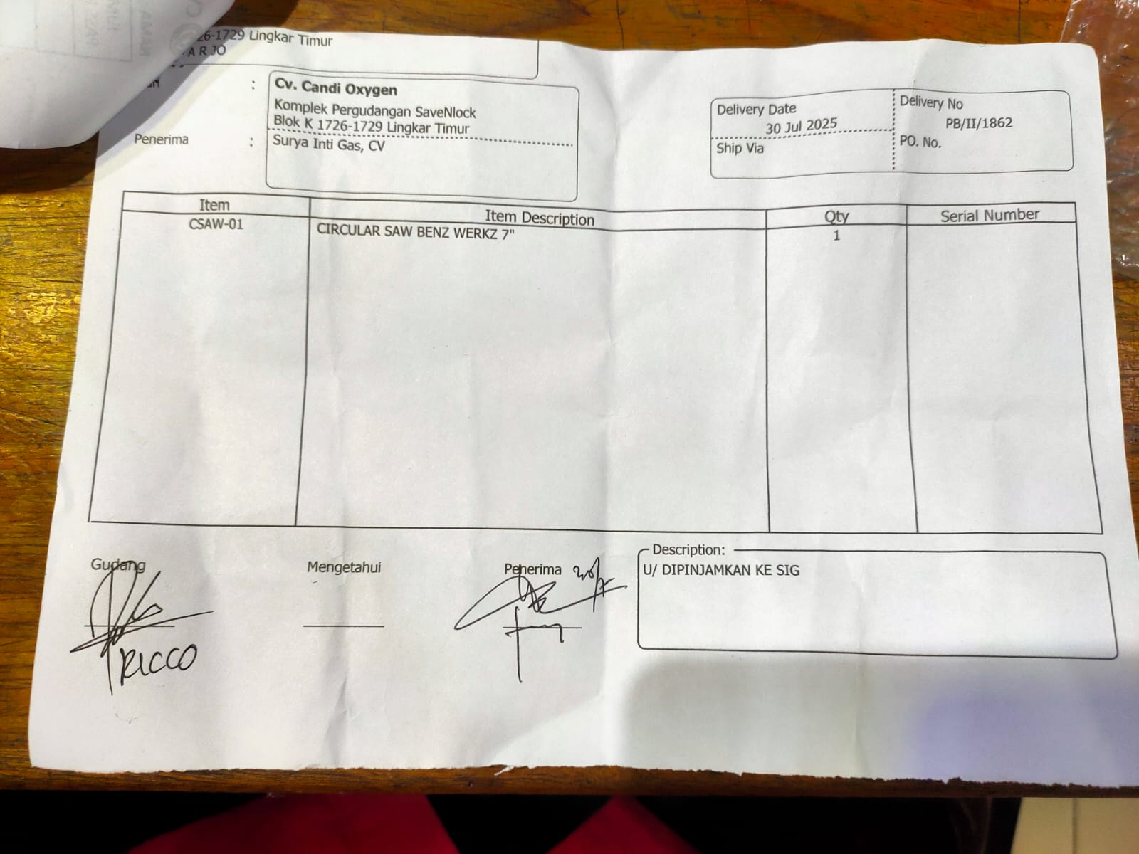 | LUNAS | 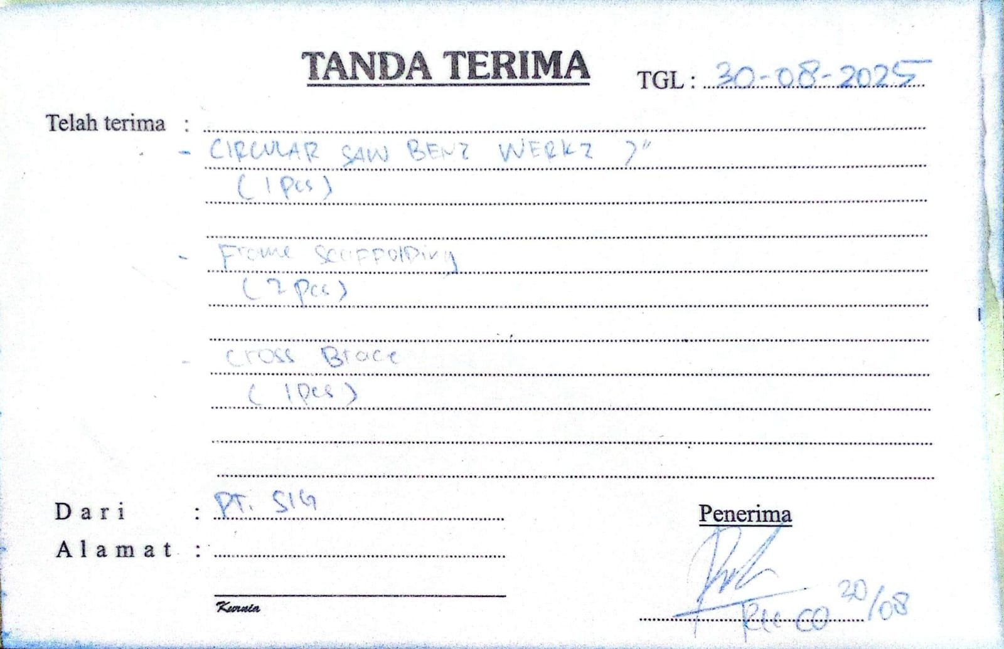 | KEMBALI LENGKAP
3 | 21/07/2025 | HANDWHEEL KRAN BIASA | 63 | PCS | PT. CANDI OXYGEN GASES | MELENGKAPI TABUNG ARCO-18 KIRIM KE INKA | RI/NV/25/VII/086 | LUNAS | NA/26/IV/031 | PENGEMBALIAN HANDWHEEL KE CDO SUDAH LENGKAP
4 | 21/07/2025 | PER HANDWHEEL KRAN BIASA CARBON STEEL | 63 | PCS | PT. CANDI OXYGEN GASES | UNTUK REKONDISI TABUNG | RI/NV/25/VII/086 | LUNAS | NA/26/IV/031 | PENGEMBALIAN HANDWHEEL KE CDO SUDAH LENGKAP
5 | 21/07/2025 | MUR FLANGE GALVANIS (ISO) - D = 7.5mm / DRAD 1.25mm | 63 | PCS | PT. CANDI OXYGEN GASES | UNTUK REKONDISI TABUNG | RI/NV/25/VII/086 | LUNAS | NA/26/IV/031 | PENGEMBALIAN HANDWHEEL KE CDO SUDAH LENGKAP
6 | 05/06/2025 | HANDWHEEL KRAN BIASA | 50 | PCS | PT. CANDI OXYGEN GASES | UNTUK REKONDISI TABUNG | RI/NV/25/VI/005 | LUNAS | NA/26/IV/031 | PENGEMBALIAN HANDWHEEL KE CDO SUDAH LENGKAP
7 | 05/06/2025 | PER HANDWHEEL KRAN BIASA CARBON STEEL | 50 | PCS | PT. CANDI OXYGEN GASES | UNTUK REKONDISI TABUNG | RI/NV/25/VI/005 | LUNAS | NA/26/IV/031 | PENGEMBALIAN HANDWHEEL KE CDO SUDAH LENGKAP
8 | 05/06/2025 | MUR FLANGE GALVANIS (ISO) - D = 7.5mm / DRAD 1.25mm | 50 | PCS | PT. CANDI OXYGEN GASES | UNTUK REKONDISI TABUNG | RI/NV/25/VI/005 | LUNAS | NA/26/IV/031 | PENGEMBALIAN HANDWHEEL KE CDO SUDAH LENGKAP
9 | 16/06/2025 | HANDWHEEL KRAN BIASA | 70 | PCS | PT. CANDI OXYGEN GASES | UNTUK REKONDISI TABUNG | RI/NV/25/VI/030 | LUNAS | NA/26/IV/031 | PENGEMBALIAN HANDWHEEL KE CDO SUDAH LENGKAP
10 | 16/06/2025 | PER HANDWHEEL KRAN BIASA CARBON STEEL | 70 | PCS | PT. CANDI OXYGEN GASES | UNTUK REKONDISI TABUNG | RI/NV/25/VI/031 | LUNAS | NA/26/IV/031 | PENGEMBALIAN HANDWHEEL KE CDO SUDAH LENGKAP
11 | 16/06/2025 | MUR FLANGE GALVANIS (ISO) - D = 7.5mm / DRAD 1.25mm | 70 | PCS | PT. CANDI OXYGEN GASES | UNTUK REKONDISI TABUNG | RI/NV/25/VI/032 | LUNAS | NA/26/IV/031 | PENGEMBALIAN HANDWHEEL KE CDO SUDAH LENGKAP
12 | 24/06/2025 | VALVE CO2 BRASS- UNION / QF-2A6/ WP 15MPa | 24 | PCS | PT. CANDI OXYGEN GASES | UNTUK REKONDISI TABUNG | 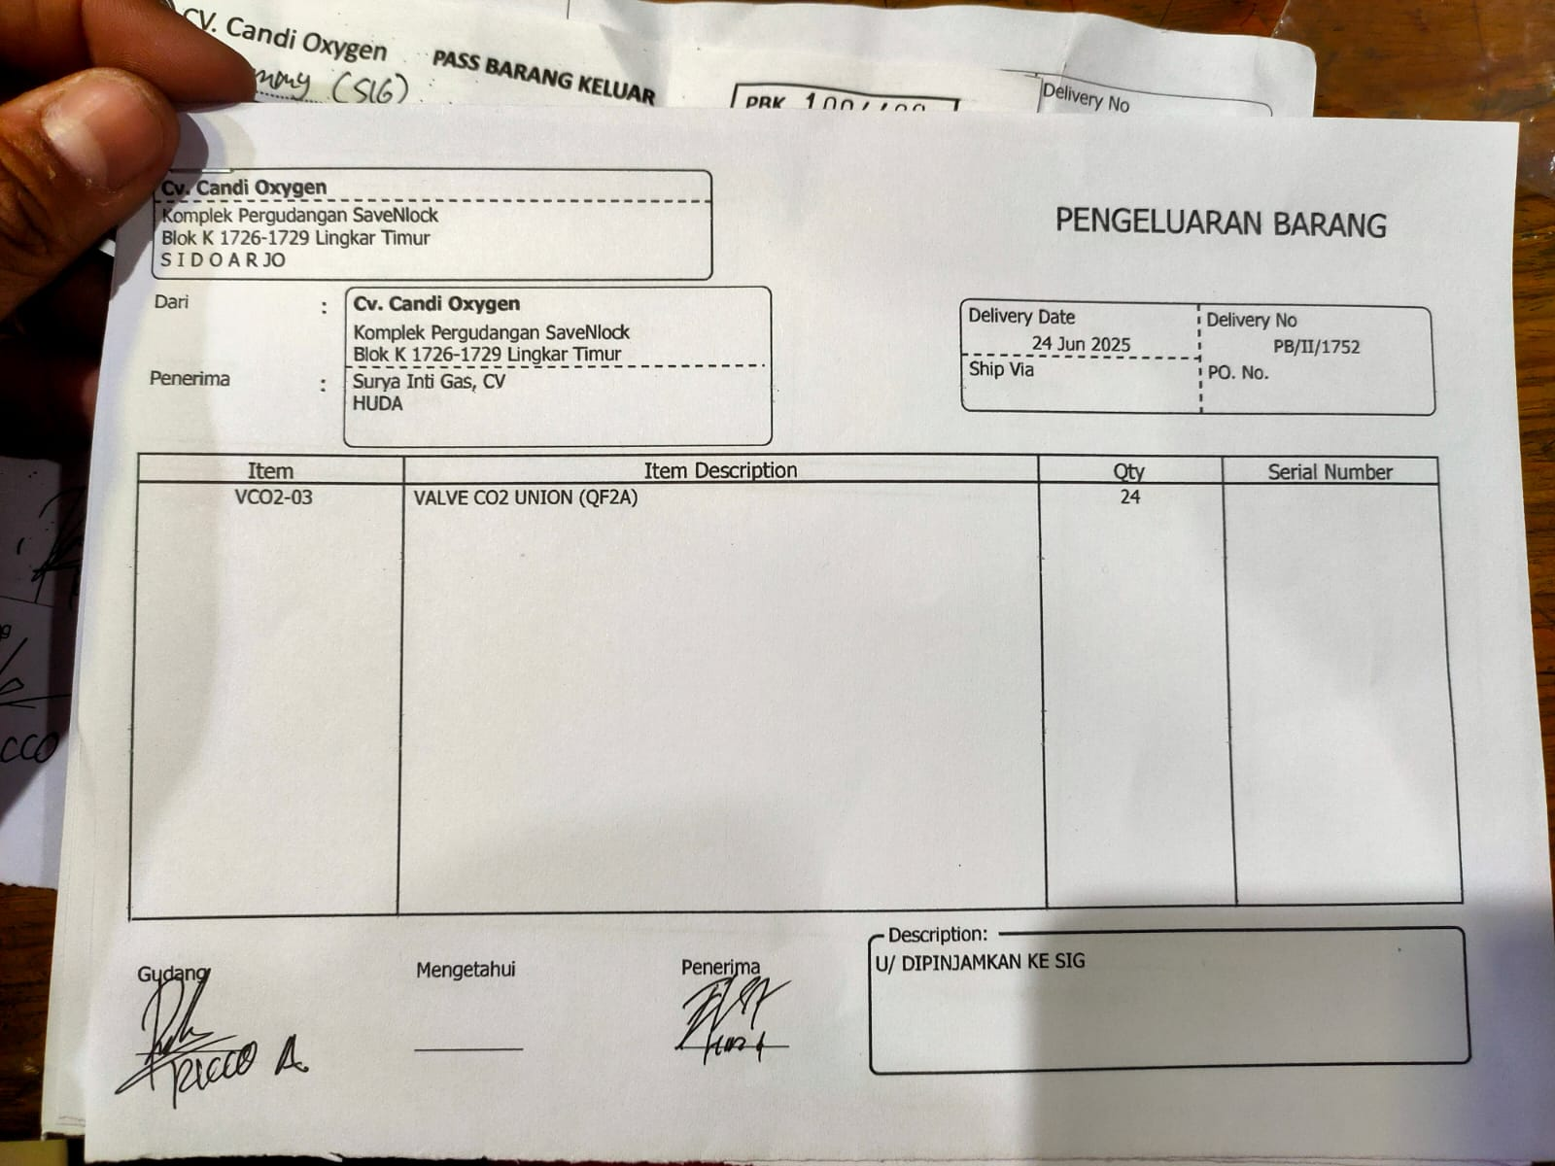 | LUNAS | NA/25/IX/055 | KEMBALI LENGKAP
13 | 24/06/2025 | VALVE CO2 BRASS- UNION / QF-2A6/ WP 15MPa | 2 | PCS | PT. CANDI OXYGEN GASES | PERBAIKAN VALVE CENTRAL REGULATOR DI PT. RIMBA KENCANA | RI/NV/25/VI/052 | LUNAS | NA/25/IX/055 | KEMBALI LENGKAP
14 | 06/08/2025 | ISOLASI ELASTIS - SAEKI TAPE / 45mm x 12mm / CREAM | 1 | PCS | PT. CANDI OXYGEN GASES | UNTUK PERBAIKAN DI PT. FORMULATRIX SALATIGA | RI/NV/25/VIII/022 | SEDANG DIPINJAM
15 | 22/08/2025 | FRAME SCAFFOLDING - P.L = 170 x 120cm | 2 | PCS | PT. CANDI OXYGEN GASES | UNTUK PROYEK INSTALASI O2 SINAR MULIA | RI/NV/25/VIII/086 | LUNAS | NA/25/VIII/255 | KEMBALI LENGKAP
16 | 22/08/2025 | CROSS BRACE - P = 220cm | 2 | PCS | PT. CANDI OXYGEN GASES | UNTUK PROYEK INSTALASI O2 SINAR MULIA | RI/NV/25/VIII/086 | LUNAS | NA/25/VIII/255 | KEMBALI KURANG 1
17 | 23/08/2025 | DEMOLITION HAMMER - BOSCH / GSH 500 / 16.5mm | 1 | SET | DIREKTUR | UNTUK PROYEK INSTALASI O2 SINAR MULIA | RI/NV/25/VIII/094 | SEDANG DIPINJAM
18 | 30/08/2025 | CROSS BRACE - P = 220cm | 1 | PCS | PT. CANDI OXYGEN GASES | UNTUK PROYEK INSTALASI O2 SINAR MULIA | RI/NV/25/VIII/086 | LUNAS | NA/25/IX/102 | KEMBALI LENGKAP
19 | 01/09/2025 | HANDWHEEL KRAN BIASA | 50 | PCS | PT. CANDI OXYGEN GASES | MELENGKAPI TABUNG KIRIM KE BAHAGIA STEELL | 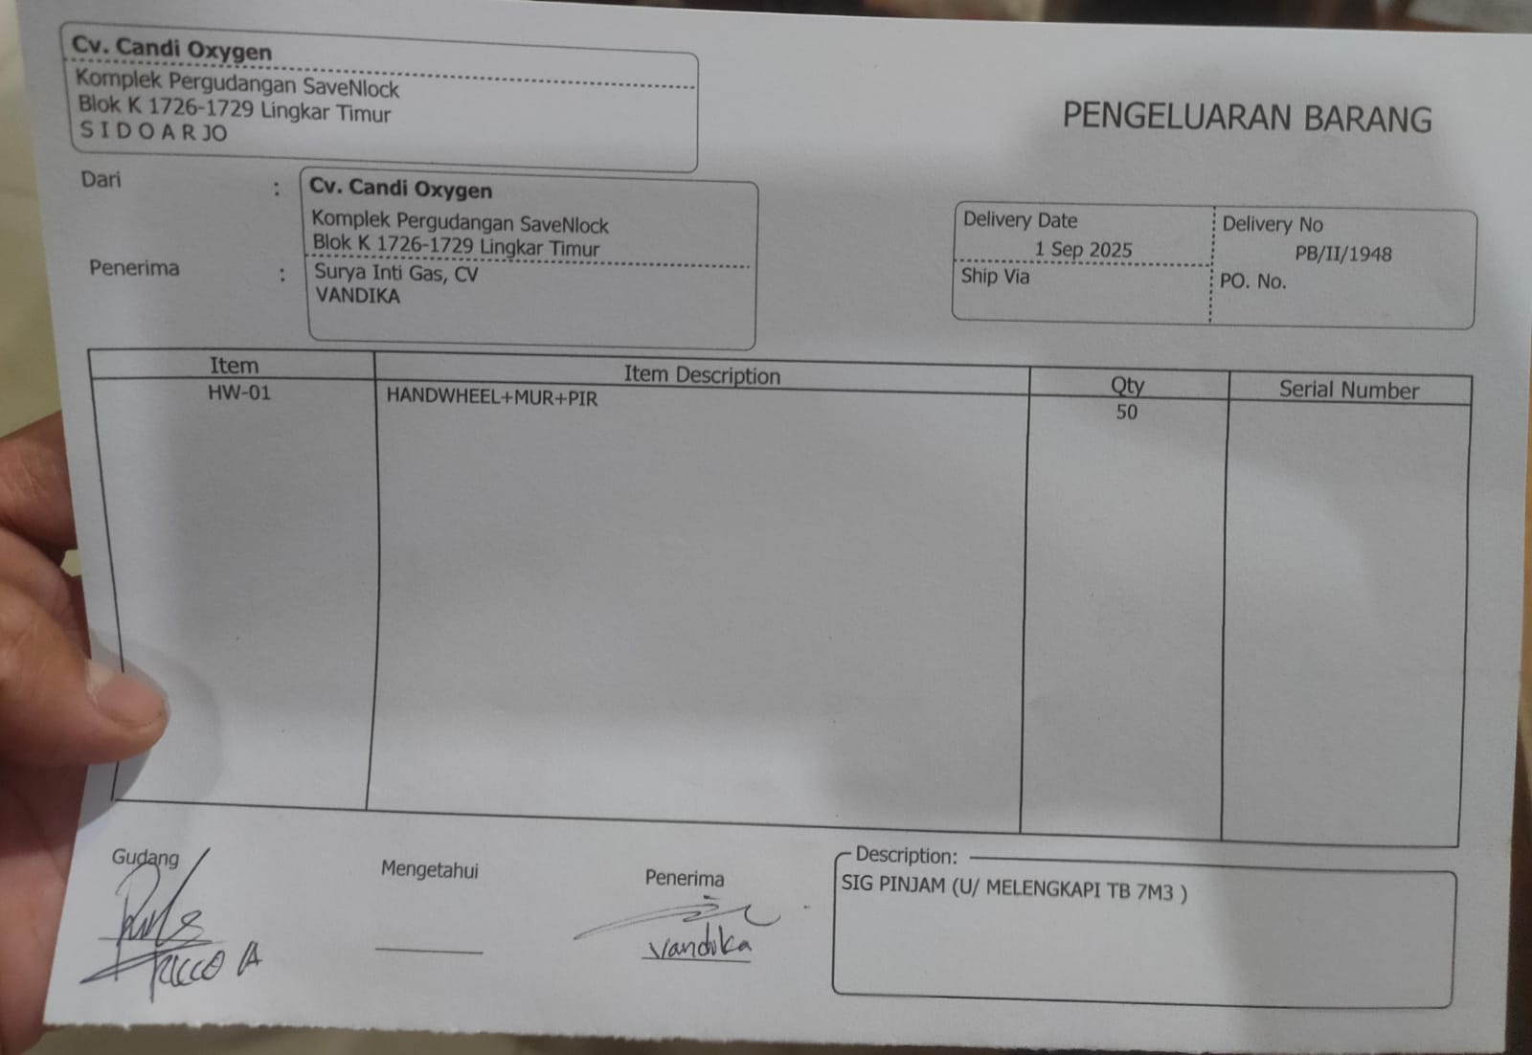 | SEDANG DIPINJAM
20 | 01/09/2025 | PER HANDWHEEL KRAN BIASA CARBON STEEL | 50 | PCS | PT. CANDI OXYGEN GASES | MELENGKAPI TABUNG KIRIM KE BAHAGIA STEELL |  | SEDANG DIPINJAM
21 | 01/09/2025 | MUR FLANGE GALVANIS (ISO) - D = 7.5mm / DRAD 1.25mm | 50 | PCS | PT. CANDI OXYGEN GASES | MELENGKAPI TABUNG KIRIM KE BAHAGIA STEELL |  | SEDANG DIPINJAM
22 | 06/09/2025 | DOUBLE NAPLE BRASS - MALE 1/2" NPT x 5/8" JIC | 2 | PCS | PT. CANDI OXYGEN GASES | PINJAM DARI CDO U/ CURAH DI PT. INFION | RI/NV/25/IX/032 | LUNAS | NA/25/X/150 | KEMBALIKAN PINJAMAN DARI CDO GUNA KEBUTUHAN CURAH PT. INFION YANG TIDAK JADI
23 | 13/09/2025 | BODY HARNESS SAFETY | 1 | PCS | PT. CANDI OXYGEN GASES | PROJECT PT. DJARUM KUDUS | RI/NV/25/IX/073 | SEDANG DIPINJAM
24 | 19/09/2025 | RESTRAINT DEVICE - SPANSET / EN 12195-2 / 5000x50mm / CAP 2500KG / PP 450KG | 2 | PCS | PT. CANDI OXYGEN GASES | DIPASANG DI UNIT W 9529 P | 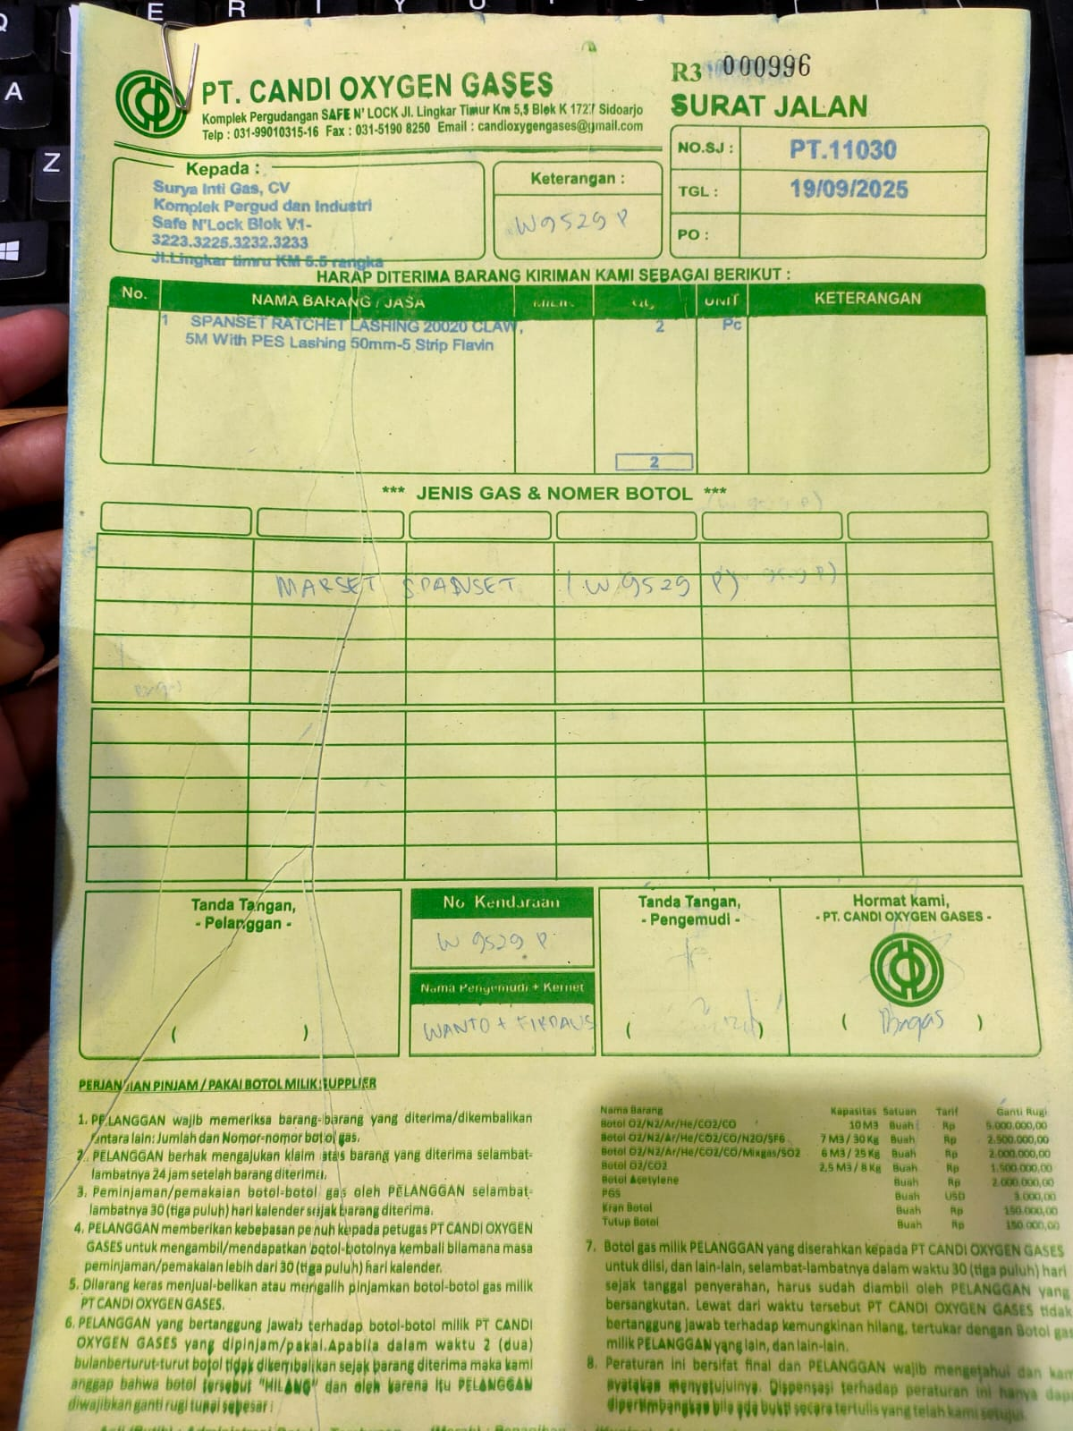 | LUNAS | NA/25/IX/266 | PENGEMBALIAN SPANSET KE CDO SUDAH LENGKAP
25 | 25/10/2025 | CYLINDER CAP TUTUP CS - BIRU | 20 | PCS | PT. CANDI OXYGEN GASES | U/ DIJUAL KE BAMBANG JAYA | RI/NV/25/X/101 | SEDANG DIPINJAM
26 | 30/12/2025 | SEAL OLI HIDROLIK 601 PU - HALLITE / 46053 / Ø.T = (40/50) x 6mm / BIRU | 2 | PCS | PT. CANDI OXYGEN GASES | UNTUK PERBAIKAN KEBOCORAN TAILGATE W 9863 NK | RI/NV/25/XII/110 | LUNAS | NA/26/I/093 | KEMBALIKAN PINJAMAN DARI CDO
27 | 23/06/2026 | KAWAT LAS MMA CS - KOBELCO (FAMILI-ARC) / LB-52 / 2.6 x 350mm | 64 | PCS | PT. CANDI OXYGEN GASES | U/ PERBAIKAN KEBOCORAN TANGKI LORRY TANK W 8683 QH | RI/NV/26/VI/066 | SEDANG DIPINJAM

